20160803Summary
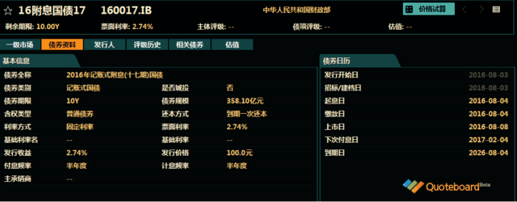
 |  |  |  | 代码类型 | 平均涨幅 | 上涨比例 | 平均折价率 | 平均修正收益率 | 平均理论下折收益率 | 平均整体溢价率
 |  |  |  | +3.0% | 0.14% | 61.40% | 1.02% | 4.55% | -0.10% | -0.40% | 收益率也太低了吧！
 |  |  |  | +3.2% | 0.02% | 60.00% | -0.24% | 4.69% | -0.73% | -0.47% | 收益率偏低
 |  |  |  | +3.5% | 0.23% | 56.67% | -1.09% | 4.37% | -1.62% | -0.10% | 收益率偏低，貌似也不太合算了,金鹰500和商品A修正收益率为负
 |  |  |  | +4.0% | 0.18% | 80.00% | -5.86% | 5.21% | -4.91% | -0.10% | 假设收益率继续下降，4.0%应该最划算了
 |  |  |  | +4.5% | 0.08% | 33.33% | -16.13% | 5.16% | -12.32% | -0.66% | 折价负太高，理论下折收益负太多，危险
 |  |  |  | +5.0% | -0.02% | 66.67% | -12.51% | 5.29% | -8.51% | -0.31% | 折价负太高，理论下折收益负太多，危险

 |  |  |  | 企债指数 | 399481 |  | 131.9 | 0.01% | 历史高点 | 131.76 | 继续新高！
 |  |  |  | 国债指数 | 000012 |  | 158.57 | 0.02% |  |  | 又快速上升
 |  |  |  | 10年记账式附息 | 160017.IB |  | 2.74% | 358.1亿 |  | 低于预期2.77% | 10年期国债收益率创2004以来最低

Comments | Code | Name | Weight | 代码 | 名称 | 现价 | 涨幅 | 成交额 | 净值 | 折价率 | 利率 | 本期 | 下期 | 修正 | 剩余 | 参考指数 | 指数 | 下折 | 理论 | 上折 | 整体 | T-1 | T-2 | A份额 | A新增 | A:B | 下次定折 | 操作
 |  |  |  |  |  |  |  | (万元) |  |  | 规则 | 利率 | 利率 | 收益率 | 年限 |  | 涨幅 | 母基需跌 | 下折收益 | 母基需涨 | 溢价率 | 溢价率 | 溢价率 | (万份) | (万份)
+3%较优,国防A离下折较近 | 150307 | 体育A | 3.98% | 150307 | 体育A | 1.014 | 0.20% | 1241.91 | 1.03 | 1.55% | 3.00% | 4.5 | 4.5 | 4.57% | 永续 | 中证体育 | 0.70% | 19.42% | 0.80% | 88.86% | -0.54% | 0.13% | 0.70% | 23579 | 68 | 5:05:00 | 2016-12-01
+4%较优 | 150293 | 高铁A | 3.00% | 150293 | 高铁A级 | 1.091 | 0.09% | 8.76 | 1.0586 | -3.06% | 4.00% | 6.25 | 5.5 | 5.34% | 永续 | 高铁产业 | -0.07% | 31.07% | -2.75% | 58.02% | 0.13% | -0.73% | -0.27% | 1251 | -4 | 5:05:00 | 2016-12-01
+3.5%最优之一 | 150175 | H股A | 16.88% | 150175 | H股A | 0.945 | -0.63% | 9426.81 | 1.0332 | 8.54% | 3.50% | 5 | 5 | 5.48% | 永续 | 恒生国企 | -1.56% | 26.90% | 无下折 | 77.75% | -0.10% | -0.41% | -0.35% | 399538 | -3873 | 5:05:00 | 2016-12-01
+3.5%最优之一 | 150267 | 银行A类 | 3.00% | 150267 | 银行A类 | 1.032 | -0.10% | 77.64 | 1.0336 | 0.15% | 3.50% | 5 | 5 | 5.01% | 永续 | 中证银行 | -0.48% | 24.29% | -0.28% | 76.95% | 0.09% | -0.54% | -0.63% | 1940 | 0 | 5:05:00 | 2016-12-01
+4%较优 | 150291 | 银行A份 | 7.97% | 150291 | 银行A份 | 1.068 | 0.38% | 172.97 | 1.035 | -3.19% | 4.00% | 5.5 | 5.5 | 5.32% | 永续 | 中证银行 | -0.48% | 19.92% | -2.90% | 86.96% | 0.46% | -0.12% | 0.00% | 19280 | 0 | 5:05:00 | 2016-12-15

调入备选
下折有正收益，无妨！等吧 | 150205 | 国防A | 0 | 150205 | 国防A | 1.015 | 0.20% | 33430.38 | 1.031 | 1.55% | 3.00% | 4.5 | 4.5 | 4.57% | 永续 | 中证国防 | 0.31% | 16.52% | 0.80% | 95.50% | 0.03% | 0.72% | 1.45% | 425270 | 17584 | 5:05:00 | 2016-12-01
流动性稍差 | 150049 | 消费收益 |  | 150049 | 消费收益 | 1.013 | 0.20% | 76.78 | 1.018 | 0.49% | 3.20% | 4.7 | 4.7 | 4.72% | 永续 | 主动基金 | 0.00% | 50.04% | -0.01% | - | 0.41% | 0.04% | -0.04% | 1934 | 3 | 5:05:00 | 2017-03-13
次优，等 | 150198 | 食品A |  | 150198 | 食品A | 1.071 | 0.28% | 880.38 | 1.0318 | -3.80% | 4.00% | 5.5 | 5.5 | 5.29% | 永续 | 国证食品 | 0.43% | 25.91% | -3.45% | 73.41% | -0.41% | 0.00% | 0.34% | 50653 | 643 | 5:05:00 | 2017-01-03
+3%较优，流动性稍差 | 150237 | 环保A级 | 0 | 150237 | 环保A级 | 1.026 | 0.00% | 80.2 | 1.042 | 1.54% | 3.00% | 4.75 | 4.5 | 4.58% | 永续 | 中证环保 | 0.39% | 38.29% | 0.78% | 43.29% | -0.61% | -0.96% | -0.19% | 718 | -1 | 5:05:00 | 2016-11-01
较优，离下折少进20% | 150247 | 传媒A级 | 0 | 150247 | 传媒A级 | 1.062 | 0.19% | 602.6 | 1.0317 | -2.94% | 4.00% | 5.5 | 5.5 | 5.34% | 永续 | 中证传媒 | -0.10% | 20.58% | -2.63% | 85.89% | -0.67% | -0.71% | -0.50% | 21780 | -40 | 5:05:00 | 2017-01-03

值得警惕的黑名单
修正收益率为负，剩余年限0.05 | 150088 | 金鹰500A | 0 | 150088 | 金鹰500A | 1.034 | 0.0088 | 1.03 | 1.0294 | -0.0045 | 0.035 | 5 | 5 | -2.86% | 0.05 | 中证 500 | 0.48% | 40.50% | - | 0.8603 | 0.006 | 0.0106 | 0.0151 | 299 | -3 | 0.21180555556 | 42605
修正收益率为负，剩余年限0.9 | 150096 | 商品A | 0 | 150096 | 商品A | 1.105 | 0.011 | 3.38 | 1.029 | -0.0739 | 0.035 | 5 | 5 | -3.20% | 0.9 | 大宗商品 | 0.32% | 34.47% | - | 1.0493 | -0.0076 | -0.0144 | -0.0083 | 12373 | 0 | 0.21180555556 | 42738

20160810Summary
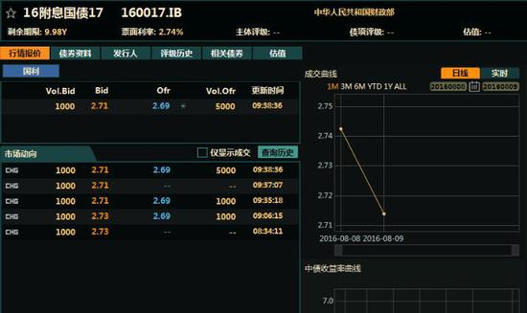
当前日期 | 20160810 |  |  | 代码类型 | 平均涨幅 | 上涨比例 | 平均折价率 | 平均修正收益率 | 平均理论下折收益率 | 平均整体溢价率
 |  |  |  | +3.0% | 0.27% | 84.48% | -0.38% | 4.49% | -1.22% | -0.25% | 收益率也太低了吧！
 |  |  |  | +3.2% | 0.40% | 100.00% | -1.52% | 4.63% | -1.80% | -0.34% | 收益率偏低
 |  |  |  | +3.5% | 0.39% | 78.13% | -2.31% | 4.04% | -2.57% | -0.27% | 收益率偏低，貌似也不太合算了,金鹰500和商品A修正收益率为负
 |  |  |  | +4.0% | 0.18% | 73.08% | -7.02% | 5.15% | -5.74% | -0.24% | 折价也有点高了
 |  |  |  | +4.5% | 0.03% | 33.33% | -17.55% | 5.09% | -12.99% | -0.01% | 折价负太高，理论下折收益负太多，危险
 |  |  |  | +5.0% | 0.06% | 33.33% | -13.97% | 5.22% | -9.33% | 0.07% | 折价负太高，理论下折收益负太多，危险

 |  |  |  | 企债指数 | 399481 |  | 132.04 | 0.02% | 历史高点 | 131.76 | 继续新高！
 |  |  |  | 国债指数 | 000012 |  | 158.92 | 0.060% |  |  | 大涨啊
 |  |  |  | 分级A指数 | 集思路 |  | 1477.739 | 0.336% |  |  | 又大涨
 |  |  |  | 五年期国债期货 | TF1609 |  | 101.8 | 0.000% |  |  | 继续新高！但冲高回落
 |  |  |  | 十年期国债期货 | T1609 |  | 101.65 | 0.040% |  |  | 继续新高！但冲高回落
 |  |  |  | 10年记账式附息 | 160017.IB |  | 2.70% | 358.1亿 |  | 低于预期2.70% | 10年期国债收益率创2004以来最低

 |  |  | 31.06%
Comments | Code | Name | Weight | 代码 | 名称 | 现价 | 涨幅 | 成交额 | 净值 | 折价率 | 利率 | 本期 | 下期 | 修正 | 剩余 | 参考指数 | 指数 | 下折 | 理论 | 上折 | 整体 | T-1 | T-2 | A份额 | A新增 | A:B | 下次定折 | 操作
 |  |  |  |  |  |  |  | (万元) |  |  | 规则 | 利率 | 利率 | 收益率 | 年限 |  | 涨幅 | 母基需跌 | 下折收益 | 母基需涨 | 溢价率 | 溢价率 | 溢价率 | (万份) | (万份)
+4%中，150323收益率最高，折价最高 | 150335 | 军工股A | 6.00% | 150335 | 军工股A | 1.079 | 0.47% | 1217.86 | 1.036 | -4.15% | 4.00% | 5.5 | 5.5 | 5.27% | 永续 | 中证军工 | -0.53% | 24.41% | -3.54% | 76.33% | 0.15% | -0.23% | 0.41% | 16503 | 462 | 5:05:00 | 2016-12-15
+3%最优,+0.58折价(150305) | 150259 | 重组A | 3.01% | 150259 | 重组A | 1.008 | 0.50% | 242.86 | 1.0084 | 0.04% | 3.00% | 4.5 | 4.5 | 4.50% | 永续 | CSWD并购 | 0.04% | 32.82% | -0.52% | 60.14% | -0.18% | -0.46% | 0.03% | 10098 | 0 | 5:05:00 | 2017-06-02
+3%最优,+0.58折价(150305) | 150307 | 体育A | 1.00% | 150307 | 体育A | 1.031 | 0.49% | 945.81 | 1.031 | 0.00% | 3.00% | 4.5 | 4.5 | 4.50% | 永续 | 中证体育 | -0.27% | 20.53% | -0.52% | 86.12% | -0.67% | -0.80% | -0.06% | 23648 | -13 | 5:05:00 | 2016-12-01
+3.5%最优之一 | 150175 | H股A | 14.04% | 150175 | H股A | 0.982 | 1.13% | 12208.75 | 1.0343 | 5.06% | 3.50% | 5 | 5 | 5.28% | 永续 | 恒生国企 | 0.07% | 29.52% | 无下折 | 71.24% | -0.57% | -0.84% | -1.01% | 394959 | -2552 | 5:05:00 | 2016-12-01
+3.5%最优之一 | 150267 | 银行A类 | 3.01% | 150267 | 银行A类 | 1.048 | 0.38% | 159.31 | 1.0345 | -1.30% | 3.50% | 5 | 5 | 4.93% | 永续 | 中证银行 | 0.22% | 25.04% | -1.57% | 75.07% | -0.44% | -0.17% | -0.28% | 1940 | 0 | 5:05:00 | 2016-12-01
+4%较优，150287更优，等待机会 | 150287 | 钢铁A | 4.00% | 150287 | 钢铁A | 1.076 | 0.19% | 20956.36 | 1.036 | -3.86% | 4.00% | 5.5 | 5.5 | 5.29% | 永续 | 国证钢铁 | 0.40% | 19.43% | -3.27% | 87.96% | 0.31% | 0.00% | 0.38% | 79745 | 7059 | 5:05:00 | 2016-12-15

调出
+3%最优,+0.58折价(150305) | 150259 | 重组A | 3.99% | 150259 | 重组A | 1.008 | 0.50% | 242.86 | 1.0084 | 0.04% | 3.00% | 4.5 | 4.5 | 4.50% | 永续 | CSWD并购 | 0.04% | 32.82% | -0.52% | 60.14% | -0.18% | -0.46% | 0.03% | 10098 | 0 | 5:05:00 | 2017-06-02
+3%最优,+0.58折价(150305) | 150307 | 体育A | 3.01% | 150307 | 体育A | 1.031 | 0.49% | 945.81 | 1.031 | 0.00% | 3.00% | 4.5 | 4.5 | 4.50% | 永续 | 中证体育 | -0.27% | 20.53% | -0.52% | 86.12% | -0.67% | -0.80% | -0.06% | 23648 | -13 | 5:05:00 | 2016-12-01
+4%中，150323收益率最高，折价最高 | 150335 | 军工股A | 3.01% | 150335 | 军工股A | 1.079 | 0.47% | 1217.86 | 1.036 | -4.15% | 4.00% | 5.5 | 5.5 | 5.27% | 永续 | 中证军工 | -0.53% | 24.41% | -3.54% | 76.33% | 0.15% | -0.23% | 0.41% | 16503 | 462 | 5:05:00 | 2016-12-15

调入
+3%最优,+0.58折价(150305) | 150305 | 养老A | 0 | 150305 | 养老A | 1.024 | 0.00% | 121.56 | 1.03 | 0.58% | 3.00% | 4.5 | 4.5 | 4.53% | 永续 | 养老产业 | -0.47% | 21.89% | 0.06% | 83.08% | -0.71% | -0.85% | -0.55% | 2997 | -61 | 5:05:00 | 2016-12-15
已调 | 150323 | 环保A端 |  | 150323 | 环保A端 | 1.069 | 0.09% | 161.06 | 1.0328 | -3.51% | 4.00% | 5.5 | 5.5 | 5.31% | 永续 | 中证环保 | -0.56% | 17.32% | -2.92% | 93.36% | -0.35% | -0.63% | -0.77% | 3762 | -9 | 5:05:00 | 2017-01-03

调入备选
+3%最优,+0.58折价(150305) | 150305 | 养老A | 0 | 150305 | 养老A | 1.024 | 0.00% | 121.56 | 1.03 | 0.58% | 3.00% | 4.5 | 4.5 | 4.53% | 永续 | 养老产业 | -0.47% | 21.89% | 0.06% | 83.08% | -0.71% | -0.85% | -0.55% | 2997 | -61 | 5:05:00 | 2016-12-15
+3%较优 | 502049 | 上证50A | 0 | 502049 | 上证50A | 1.012 | 0.10% | 298.23 | 1.0144 | 0.24% | 3.00% | 4.5 | 4.5 | 4.51% | 永续 | 上证50 | -0.24% | 41.25% | -0.33% | 39.40% | -0.38% | -0.42% | -0.48% | 11895 | -10 | 5:05:00 | 2017-04-14
流动性稍差，但收益率优势较大 | 150323 | 环保A端 |  | 150323 | 环保A端 | 1.069 | 0.09% | 161.06 | 1.0328 | -3.51% | 4.00% | 5.5 | 5.5 | 5.31% | 永续 | 中证环保 | -0.56% | 17.32% | -2.92% | 0.9336 | -0.35% | -0.63% | -0.77% | 3762 | -9 | 5:05:00 | 2017-01-03
流动性稍差，离下折>20%,流动性稍差 | 502041 | 上50A | 0 | 502041 | 上50A | 1.067 | 0.28% | 71.8 | 1.055 | -1.14% | 3.50% | 5.5 | 5 | 4.95% | 永续 | 上证50 | -0.24% | 27.58% | -1.46% | 66.49% | -0.71% | -0.66% | -0.50% | 1110 | -14 | 5:05:00 | 2016-11-30

值得警惕的黑名单
修正收益率为负，剩余年限0.35 | 150016 | 合润A | 0 | 150016 | 合润A | 1.041 | -0.29% | 6.43 | 1 | -4.10% | 无约定 | 0 | 0 | -1.48% | 2.69 | 主动基金 | -0.42% | 54.68% | - | - | 0.0029 | 0.0017 | -0.0012 | 3096 | 3 | 0.17083333333 | 43574
修正收益率为负，剩余年限0.35 | 150188 | 转债优先 | 0 | 150188 | 转债优先 | 1.067 | 0.19% | 25.76 | 1.036 | -2.99% | 其它 | 5.5 | 5.5 | -3.20% | 0.35 | 标普转债 | 0.02% | 12.60% | -0.0508 | 0.4225 | -0.0024 | -0.003 | -0.0013 | 29507 | -23 | 0.29375 | 42719 | 0
修正收益率为负，剩余年限0.9 | 150096 | 商品A | 0 | 150096 | 商品A | 1.108 | 0.09% | 0.58 | 1.03 | -7.57% | 0.035 | 5 | 5 | -3.58% | 0.88 | 大宗商品 | 0.39% | 36.04% | - | 0.9986 | -0.0087 | -0.011 | -0.003 | 12300 | 0 | 0.21180555556 | 42738

20160822Summary
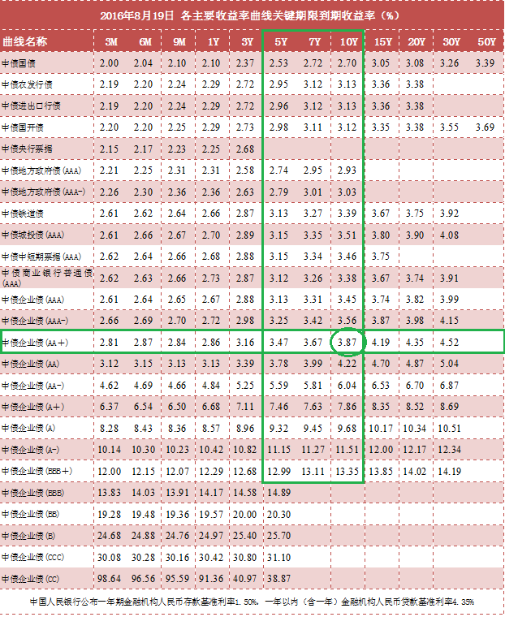
当前日期 | 20160822 |  |  | 代码类型 | 平均涨幅 | 上涨比例 | 平均折价率 | 平均修正收益率 | 平均理论下折收益率 | 平均整体溢价率
 |  |  |  | +3.0% | -0.20% | 30.51% | -1.15% | 4.45% | -1.79% | 0.01% | 收益率也太低了吧！
 |  |  |  | +3.2% | 0.12% | 60.00% | -1.86% | 4.61% | -2.00% | -0.36% | 收益率偏低
 |  |  |  | +3.5% | 0.10% | 41.67% | -3.00% | 4.47% | -3.15% | 0.27% | 收益率偏低，貌似也不太合算了,金鹰500和商品A修正收益率为负
 |  |  |  | +4.0% | -0.12% | 19.23% | -7.32% | 5.13% | -5.97% | -0.15% | 折价也有点高了,不太合算了
 |  |  |  | +4.5% | -0.28% | 0.00% | -14.82% | 5.20% | -11.04% | -0.10% | 折价负太高，理论下折收益负太多，危险
 |  |  |  | +5.0% | -0.19% | 0.00% | -13.68% | 5.23% | -9.12% | 0.34% | 折价负太高，理论下折收益负太多，危险

 |  |  |  | 企债指数 | 399481 |  | 132.11 | 0.010% | 历史高点 | 131.76 | 微涨
 |  |  |  | 国债指数 | 000012 |  | 159.18 | -0.020% |  |  | 微跌
 |  |  |  | 分级A指数 | 集思路 |  | 1491.584 | -0.160% |  |  | 微跌
 |  |  |  | 五年期国债期货 | TF1609 |  | 101.995 | 0.120% |  |  | 微涨
 |  |  |  | 十年期国债期货 | T1609 |  | 101.83 | 0.150% |  |  | 微涨
 |  |  |  | 10年记账式附息 | 160017.IB |  | 2.68% | 358.1亿 |  | 低于预期2.70% | 10年期国债收益率创2004以来最低
 |  |  |  | 30年记账式附息 |  |  | 3.27% |  | 认购倍数 | 3.81倍 | 高于二级的3.23%

 |  |  | 25.92%
Comments | Code | Name | Weight | 代码 | 名称 | 现价 | 涨幅 | 成交额 | 净值 | 折价率 | 利率 | 本期 | 下期 | 修正 | 剩余 | 参考指数 | 指数 | 下折 | 理论 | 上折 | 整体 | T-1 | T-2 | A份额 | A新增 | A:B | 下次定折 | 操作
 |  |  |  |  |  |  |  | (万元) |  |  | 规则 | 利率 | 利率 | 收益率 | 年限 |  | 涨幅 | 母基需跌 | 下折收益 | 母基需涨 | 溢价率 | 溢价率 | 溢价率 | (万份) | (万份)
有点隐忧啊，下折 | 150297 | 互联A级 | 3.01% | 150297 | 互联A级 | 1.11 | 0.00% | 108.9 | 1.0684 | -3.89% | 4.00% | 6 | 5.5 | 5.29% | 永续 | 互联网 | -1.22% | 17.50% | -3.27% | 87.73% | -0.44% | -0.42% | -0.38% | 6151 | -11 | 5:05:00 | 2016-12-01
+3%最优，不变 | 150177 | 证保A | 2.02% | 150177 | 证保A | 1.038 | 0.00% | 151.44 | 1.029 | -0.87% | 3.00% | 4.5 | 4.5 | 4.46% | 永续 | 800证保 | -1.50% | 46.61% | -1.22% | 25.24% | -0.02% | -0.49% | -0.12% | 22376 | -6 | 5:05:00 | 2017-01-03
较优，流动性变差 | 150145 | 高贝塔A | 2.99% | 150145 | 高贝塔A | 1.046 | 0.00% | 42.27 | 1.034 | -1.16% | 3.50% | 5 | 5 | 4.94% | 永续 | 300高贝 | -1.46% | 18.52% | -1.24% | 90.38% | 1.15% | 0.12% | 0.63% | 1094 | 0 | 5:05:00 | 2016-12-15
+3.5%最优之一 | 150175 | H股A | 10.92% | 150175 | H股A | 0.99 | -0.50% | 4246.89 | 1.0357 | 4.41% | 3.50% | 5 | 5 | 5.24% | 永续 | 恒生国企 | -0.83% | 30.52% | 无下折 | 68.59% | -0.14% | -0.02% | -0.30% | 381760 | 156 | 5:05:00 | 2016-12-01
+4%较优 | 150335 | 军工股A | 2.99% | 150335 | 军工股A | 1.081 | -0.18% | 246.44 | 1.037 | -4.24% | 4.00% | 5.5 | 5.5 | 5.27% | 永续 | 中证军工 | -1.90% | 24.33% | -3.53% | 76.39% | 0.43% | 0.00% | -0.06% | 16912 | 0 | 5:05:00 | 2016-12-15
+4%较优 | 150287 | 钢铁A | 3.99% | 150287 | 钢铁A | 1.079 | -0.37% | 8776.13 | 1.037 | -4.05% | 4.00% | 5.5 | 5.5 | 5.28% | 永续 | 国证钢铁 | -0.83% | 20.42% | -3.35% | 85.51% | 0.05% | 0.31% | 0.24% | 116284 | 5897 | 5:05:00 | 2016-12-15
 | 150329 | 保险A | 3.00% | 150329 | 保险A | 1.04 | 0.10% | 1436.31 | 1.031 | -0.87% | 3.00% | 4.5 | 4.5 | 4.46% | 永续 | 保险主题 | -0.30% | 33.37% | -1.22% | 56.05% | -0.44% | -0.16% | 0.10% | 14804 | 35 | 5:05:00 | 2016-12-15

调出
+3%中，离下折有点近啊 | 150297 | 互联A级 | 1.00% | 150297 | 互联A级 | 1.11 | 0.00% | 108.9 | 1.0684 | -3.89% | 4.00% | 6 | 5.5 | 5.29% | 永续 | 互联网 | -1.22% | 17.50% | -3.27% | 87.73% | -0.44% | -0.42% | -0.38% | 6151 | -11 | 5:05:00 | 2016-12-01

调入
+3%较优,等待，备选 | 150200 | 券商A | 0% | 150200 | 券商A | 1.039 | -0.29% | 27277.46 | 1.031 | -0.78% | 3.00% | 4.5 | 4.5 | 4.46% | 永续 | 证券公司 | -1.67% | 20.92% | -1.12% | 85.20% | 0.25% | 0.18% | 0.12% | 963627 | 9210 | 5:05:00 | 2016-12-15
+3%较优 | 150289 | 煤炭A级 | 0% | 150289 | 煤炭A级 | 1.08 | -0.18% | 5969.92 | 1.037 | -4.15% | 4.00% | 5.5 | 5.5 | 5.27% | 永续 | 中证煤炭 | -0.63% | 18.16% | -3.44% | 90.78% | 0.16% | 0.32% | 0.75% | 74600 | 8027 | 5:05:00 | 2016-12-15
+4%较优，几无可能下折 | 150299 | 银行股A | 0% | 150299 | 银行股A | 1.088 | -0.09% | 765.2 | 1.0374 | -4.88% | 4.00% | 5.5 | 5.5 | 5.24% | 永续 | 中证银行 | -0.04% | 20.34% | -4.15% | 85.62% | -0.26% | 0.14% | 0.48% | 43448 | 1561 | 5:05:00 | 2016-12-15

调入备选

值得警惕的黑名单
修正收益率为负，剩余年限0.35 | 150016 | 合润A | 0 | 150016 | 合润A | 1.053 | -0.19% | 38.25 | 1 | -5.30% | 无约定 | 0 | 0 | -1.93% | 2.66 | 主动基金 | -0.84% | 55.10% | - | - | 0.0114 | 0.0122 | 0.0125 | 3133 | 11 | 0.17083333333 | 43574
修正收益率为负，剩余年限0.35 | 150188 | 转债优先 | 0 | 150188 | 转债优先 | 1.074 | 0.00% | 0 | 1.037 | -3.57% | 其它 | 5.5 | 5.5 | -5.51% | 0.32 | 标普转债 | -0.48% | 14.37% | -0.056 | 0.3925 | 0.0029 | 0.0072 | 0.0129 | 29481 | 0 | 0.29375 | 42719 | 0
修正收益率为负，剩余年限0.9 | 150096 | 商品A | 0 | 150096 | 商品A | 1.107 | -0.27% | 6.32 | 1.032 | -7.27% | 0.035 | 5 | 5 | -3.61% | 0.85 | 大宗商品 | -1.24% | 36.03% | - | 0.9959 | -0.009 | -0.0064 | -0.0113 | 12812 | -14 | 0.21180555556 | 42738
修正收益率为负，剩余年限0.03 | 150088 | 金鹰500A | 0 | 150088 | 金鹰500A | 1.04 | -0.0105 | 25.61 | 1.0317 | -0.80% | 0.035 | 5 | 5 | - | 0 | 中证 500 | -0.0122 | 0.4233 | - | 0.7997 | 0.0016 | -0.0016 | -0.0032 | 287 | -1 | 0.21180555556 | 42605
修正收益率为负，剩余年限1.09 | 150108 | 同辉100A | 0 | 150108 | 同辉100A | 1.138 | -2.40% | 0.01 | 1.065 | -6.85% | 0.07 | 7 | 7 | 0.12% | 1.06 | 深100EW | -1.52% | 38.85% | - | 0.86 | -0.0095 | -0.0023 | -0.0046 | 917 | -2 | 0.21180555556 | 42626

20160823Summary
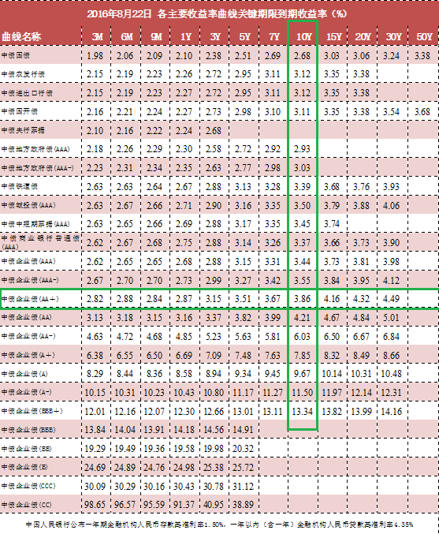
当前日期 | 20160823 |  |  | 代码类型 | 平均涨幅 | 上涨比例 | 平均折价率 | 平均修正收益率 | 平均理论下折收益率 | 平均整体溢价率
 |  |  |  | +3.0% | -0.20% | 13.56% | -0.91% | 4.46% | -1.51% | -0.27% | 收益率也太低了吧！
 |  |  |  | +3.2% | -0.15% | 0.00% | -1.67% | 4.62% | -1.83% | -0.08% | 收益率偏低
 |  |  |  | +3.5% | -0.21% | 20.00% | -2.81% | 4.48% | -2.90% | 0.09% | 收益率偏低，貌似也不太合算了,金鹰500和商品A修正收益率为负
 |  |  |  | +4.0% | -0.03% | 23.08% | -7.25% | 5.14% | -5.95% | -0.34% | 折价也有点高了,不太合算了
 |  |  |  | +4.5% | 0.00% | 33.33% | -14.74% | 5.21% | -11.02% | -0.40% | 折价负太高，理论下折收益负太多，危险
 |  |  |  | +5.0% | -0.13% | 0.00% | -13.43% | 5.25% | -9.01% | 0.29% | 折价负太高，理论下折收益负太多，危险

 |  |  |  | 企债指数 | 399481 |  | 132.11 | 0.000% | 历史高点 | 131.76 | 横盘
 |  |  |  | 国债指数 | 000012 |  | 159.2 | 0.000% |  |  | 横盘
 |  |  |  | 分级A指数 | 集思路 |  | 1487.457 | -0.277% |  |  | 大跌啊
 |  |  |  | 五年期国债期货 | TF1609 |  | 101.895 | -0.070% |  |  | 微跌
 |  |  |  | 十年期国债期货 | T1609 |  | 101.53 | -0.270% |  |  | 大跌啊
 |  |  |  | 10年记账式附息 | 160017.IB |  | 2.68% | 358.1亿 |  | 低于预期2.70% | 10年期国债收益率创2004以来最低
 |  |  |  | 30年记账式附息 |  |  | 3.27% |  | 认购倍数 | 3.81倍 | 高于二级的3.23%

 |  |  | 25.93%
Comments | Code | Name | Weight | 代码 | 名称 | 现价 | 涨幅 | 成交额 | 净值 | 折价率 | 利率 | 本期 | 下期 | 修正 | 剩余 | 参考指数 | 指数 | 下折 | 理论 | 上折 | 整体 | T-1 | T-2 | A份额 | A新增 | A:B | 下次定折 | 操作
 |  |  |  |  |  |  |  | (万元) |  |  | 规则 | 利率 | 利率 | 收益率 | 年限 |  | 涨幅 | 母基需跌 | 下折收益 | 母基需涨 | 溢价率 | 溢价率 | 溢价率 | (万份) | (万份)
有点隐忧啊，下折 | 150297 | 互联A级 | 3.00% | 150297 | 互联A级 | 1.107 | -0.27% | 71.14 | 1.0689 | -3.56% | 4.00% | 6 | 5.5 | 5.31% | 永续 | 互联网 | 0.17% | 17.60% | -2.99% | 87.43% | -0.66% | -0.44% | -0.42% | 6151 | 0 | 5:05:00 | 2016-12-01
+3%最优，不变 | 150177 | 证保A | 2.02% | 150177 | 证保A | 1.037 | -0.10% | 141.26 | 1.029 | -0.78% | 3.00% | 4.5 | 4.5 | 4.46% | 永续 | 800证保 | 0.54% | 46.89% | -1.07% | 24.57% | -0.26% | -0.04% | -0.49% | 22395 | 19 | 5:05:00 | 2017-01-03
较优，流动性变差 | 150145 | 高贝塔A | 3.00% | 150145 | 高贝塔A | 1.047 | 0.10% | 19.25 | 1.034 | -1.26% | 3.50% | 5 | 5 | 4.94% | 永续 | 300高贝 | 0.04% | 18.56% | -1.35% | 90.28% | 1.48% | 1.14% | 0.12% | 1094 | 0 | 5:05:00 | 2016-12-15
+3.5%最优之一 | 150175 | H股A | 10.93% | 150175 | H股A | 0.991 | 0.10% | 9463.2 | 1.0361 | 4.35% | 3.50% | 5 | 5 | 5.24% | 永续 | 恒生国企 | -0.16% | 31.31% | 无下折 | 66.66% | -1.11% | -1.43% | -0.02% | 380176 | -1584 | 5:05:00 | 2016-12-01
+4%较优 | 150335 | 军工股A | 2.99% | 150335 | 军工股A | 1.079 | -0.19% | 296.14 | 1.038 | -3.95% | 4.00% | 5.5 | 5.5 | 5.28% | 永续 | 中证军工 | -0.02% | 24.22% | -3.33% | 76.50% | 0.02% | 0.47% | 0.00% | 16912 | 0 | 5:05:00 | 2016-12-15
+4%较优 | 150287 | 钢铁A | 3.99% | 150287 | 钢铁A | 1.078 | -0.09% | 6322.73 | 1.038 | -3.85% | 4.00% | 5.5 | 5.5 | 5.29% | 永续 | 国证钢铁 | 0.10% | 20.37% | -3.24% | 85.47% | 0.21% | 0.12% | 0.31% | 118730 | 2445 | 5:05:00 | 2016-12-15
 | 150329 | 保险A | 3.00% | 150329 | 保险A | 1.037 | -0.29% | 392.21 | 1.031 | -0.58% | 3.00% | 4.5 | 4.5 | 4.47% | 永续 | 保险主题 | 0.61% | 33.73% | -0.88% | 55.19% | -0.58% | -0.42% | -0.16% | 14669 | -135 | 5:05:00 | 2016-12-15

调出
+3%中，离下折有点近啊 | 150297 | 互联A级 | 1.00% | 150297 | 互联A级 | 1.107 | -0.27% | 71.14 | 1.0689 | -3.56% | 4.00% | 6 | 5.5 | 5.31% | 永续 | 互联网 | 0.17% | 17.60% | -2.99% | 87.43% | -0.66% | -0.44% | -0.42% | 6151 | 0 | 5:05:00 | 2016-12-01

调入
+3%较优,等待，备选 | 150200 | 券商A | 0% | 150200 | 券商A | 1.036 | -0.29% | 23878.51 | 1.031 | -0.48% | 3.00% | 4.5 | 4.5 | 4.48% | 永续 | 证券公司 | 0.43% | 21.25% | -0.79% | 84.43% | 0.21% | 0.25% | 0.18% | 972444 | 8817 | 5:05:00 | 2016-12-15
+3%较优 | 150229 | 酒A | 0% | 150229 | 酒A | 1.038 | -0.38% | 263.88 | 1.033 | -0.48% | 3.00% | 4.5 | 4.5 | 4.48% | 永续 | 中证酒 | -0.39% | 28.69% | -0.79% | 66.73% | -0.07% | 0.06% | 0.22% | 17145 | 224 | 5:05:00 | 2016-12-01
+4%较优，几无可能下折 | 150299 | 银行股A | 0% | 150299 | 银行股A | 1.086 | -0.18% | 196.93 | 1.0378 | -4.64% | 4.00% | 5.5 | 5.5 | 5.25% | 永续 | 中证银行 | 0.26% | 20.51% | -3.95% | 85.19% | -0.25% | -0.25% | 0.14% | 43490 | 42 | 5:05:00 | 2016-12-15

调入备选

值得警惕的黑名单
修正收益率为负，剩余年限0.35 | 150016 | 合润A | 0 | 150016 | 合润A | 1.054 | 0.09% | 11.73 | 1 | -5.40% | 无约定 | 0 | 0 | -1.96% | 2.65 | 主动基金 | 0.15% | 55.01% | - | - | 0.0115 | 0.0145 | 0.0122 | 3134 | 1 | 0.17083333333 | 43574
修正收益率为负，剩余年限0.35 | 150188 | 转债优先 | 0 | 150188 | 转债优先 | 1.073 | -0.09% | 1.21 | 1.038 | -3.37% | 其它 | 5.5 | 5.5 | -5.27% | 0.31 | 标普转债 | -0.49% | 14.04% | -0.0542 | 0.3968 | 0.0068 | 0.0013 | 0.0072 | 29481 | 0 | 0.29375 | 42719 | 0
修正收益率为负，剩余年限0.9 | 150096 | 商品A | 0 | 150096 | 商品A | 1.106 | -0.09% | 3.46 | 1.032 | -7.17% | 0.035 | 5 | 5 | -3.52% | 0.85 | 大宗商品 | 0.09% | 36.15% | - | 0.9923 | -0.0098 | -0.01 | -0.0064 | 12560 | -252 | 0.21180555556 | 42738
修正收益率为负，剩余年限0.03 | 150088 | 金鹰500转LOF了 | 0 | #N/A | #N/A | #N/A | #N/A | #N/A | #N/A | #N/A | #N/A | #N/A | #N/A | #N/A | #N/A | #N/A | #N/A | #N/A | #N/A | #N/A | #N/A | #N/A | #N/A | #N/A | #N/A | #N/A | #N/A
修正收益率为负，剩余年限1.09 | 150108 | 同辉100A | 0 | 150108 | 同辉100A | 1.158 | 1.76% | 0.01 | 1.066 | -8.63% | 0.07 | 7 | 7 | -1.54% | 1.06 | 深100EW | 0.21% | 38.97% | - | 0.855 | -0.0029 | -0.0102 | -0.0023 | 917 | 0 | 0.21180555556 | 42626

20160825Summary
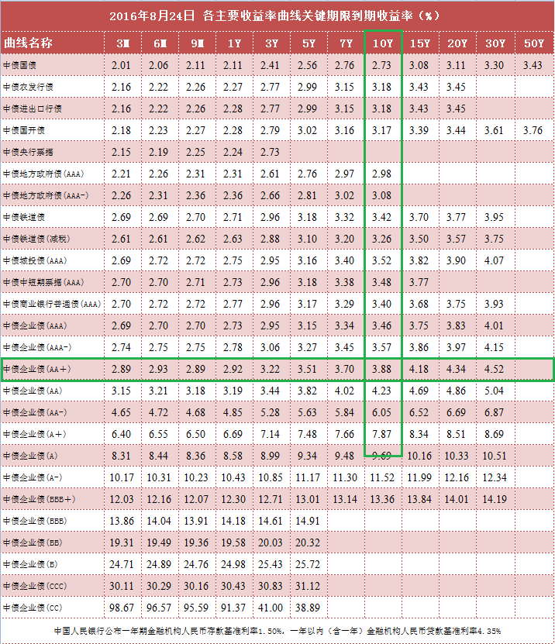
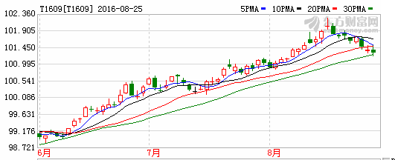
当前日期 | 20160825 |  |  | 代码类型 | 平均涨幅 | 上涨比例 | 平均折价率 | 平均修正收益率 | 平均理论下折收益率 | 平均整体溢价率
 |  |  |  | +3.0% | -0.03% | 42.37% | -0.49% | 4.48% | -1.17% | -0.24% | 收益率也太低了吧！
 |  |  |  | +3.2% | 0.29% | 100.00% | -1.53% | 4.63% | -1.70% | -0.42% | 收益率偏低
 |  |  |  | +3.5% | -0.14% | 25.71% | -2.48% | 4.53% | -2.77% | 0.08% | 收益率偏低，貌似也不太合算了,金鹰500和商品A修正收益率为负
 |  |  |  | +4.0% | 0.13% | 50.00% | -6.91% | 5.15% | -5.77% | -0.19% | 折价也有点高了,不太合算了
 |  |  |  | +4.5% | 0.19% | 66.67% | -14.85% | 5.20% | -11.20% | -0.31% | 折价负太高，理论下折收益负太多，危险
 |  |  |  | +5.0% | 0.05% | 33.33% | -12.84% | 5.27% | -8.65% | 0.39% | 折价负太高，理论下折收益负太多，危险

 |  |  |  | 企债指数 | 399481 |  | 132.14 | 0.000% | 历史高点 | 131.76 | 横盘
 |  |  |  | 国债指数 | 000012 |  | 159.18 | 0.020% |  |  | 微涨
 |  |  |  | 分级A指数 | 集思路 |  | 1478.535 | 0.172% |  |  | 涨了
 |  |  |  | 五年期国债期货 | TF1609 |  | 101.85 | 0.050% |  |  | 微涨
 |  |  |  | 十年期国债期货 | T1609 |  | 101.38 | -0.020% |  |  | 微跌
 |  |  |  | 10年记账式附息 | 160017.IB |  | 2.74% | 358.1亿 |  | 低于预期2.70% | 10年期国债收益率创2004以来最低
 |  |  |  | 30年记账式附息 |  |  | 3.27% |  | 认购倍数 | 3.81倍 | 高于二级的3.23%

 |  |  | 7.00%
Comments | Code | Name | Weight | 代码 | 名称 | 现价 | 涨幅 | 成交额 | 净值 | 折价率 | 利率 | 本期 | 下期 | 修正 | 剩余 | 参考指数 | 指数 | 下折 | 理论 | 上折 | 整体 | T-1 | T-2 | A份额 | A新增 | A:B | 下次定折 | 操作
 |  |  |  |  |  |  |  | (万元) |  |  | 规则 | 利率 | 利率 | 收益率 | 年限 |  | 涨幅 | 母基需跌 | 下折收益 | 母基需涨 | 溢价率 | 溢价率 | 溢价率 | (万份) | (万份)
+3.5%最优之一 | 150175 | H股A | 4.00% | 150175 | H股A | 0.977 | 0.31% | 8223.69 | 1.0364 | 5.73% | 3.50% | 5 | 5 | 5.32% | 永续 | 恒生国企 | 0.01% | 30.48% | 无下折 | 68.65% | -0.16% | -0.74% | -1.00% | 371581 | -3772 | 5:05:00 | 2016-12-01
 | 150329 | 保险A | 3.00% | 150329 | 保险A | 1.034 | 0.29% | 19.41 | 1.031 | -0.29% | 3.00% | 4.5 | 4.5 | 4.49% | 永续 | 保险主题 | -0.37% | 32.91% | -0.67% | 57.13% | -0.33% | -0.63% | -0.52% | 14300 | 0 | 5:05:00 | 2016-12-15

调出 | 昨日国债期货大跌， 或许政策方面变化。 再次减仓一半了

调入

调入备选

值得警惕的黑名单
修正收益率为负，剩余年限0.35 | 150016 | 合润A | 0 | 150016 | 合润A | 1.05 | -0.38% | 6.6 | 1 | -5.00% | 无约定 | 0 | 0 | -1.83% | 2.65 | 主动基金 | -0.63% | 55.07% | - | - | 0.012 | 0.0078 | 0.0082 | 3134 | -6 | 0.17083333333 | 43574
修正收益率为负，剩余年限0.35 | 150188 | 转债优先 | 0 | 150188 | 转债优先 | 1.052 | 0.00% | 1.13 | 1.038 | -1.35% | 其它 | 5.5 | 5.5 | 0.93% | 0.31 | 标普转债 | -0.03% | 13.82% | -0.0354 | 0.4004 | -0.0062 | -0.0041 | 0.0061 | 29481 | 0 | 0.29375 | 42719 | 0
修正收益率为负，剩余年限0.9 | 150096 | 商品A | 0 | 150096 | 商品A | 1.102 | -0.72% | 3.37 | 1.032 | -6.78% | 0.035 | 5 | 5 | -3.11% | 0.84 | 大宗商品 | -0.86% | 35.50% | - | 1.0124 | -0.0033 | -0.003 | -0.01 | 12557 | 1 | 0.21180555556 | 42738
修正收益率为负，剩余年限0.03 | 150088 | 金鹰500转LOF了 | 0 | #N/A | #N/A | #N/A | #N/A | #N/A | #N/A | #N/A | #N/A | #N/A | #N/A | #N/A | #N/A | #N/A | #N/A | #N/A | #N/A | #N/A | #N/A | #N/A | #N/A | #N/A | #N/A | #N/A | #N/A
修正收益率为负，剩余年限1.09 | 150108 | 同辉100A | 0 | 150108 | 同辉100A | 1.158 | 0.00% | 0 | 1.066 | -8.63% | 0.07 | 7 | 7 | -1.58% | 1.05 | 深100EW | -0.78% | 38.45% | - | 0.8709 | 0.0061 | -0.0023 | -0.0028 | 917 | 0 | 0.21180555556 | 42626

20160826Summary
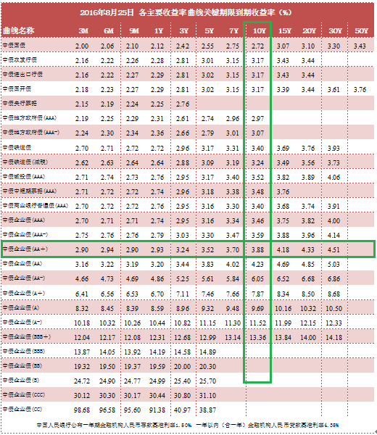
当前日期 | 20160826 |  |  | 代码类型 | 平均涨幅 | 上涨比例 | 平均折价率 | 平均修正收益率 | 平均理论下折收益率 | 平均整体溢价率
 |  |  |  | +3.0% | 0.43% | 93.22% | -0.92% | 4.46% | -1.50% | -0.13% | 收益率也太低了吧！
 |  |  |  | +3.2% | 0.19% | 80.00% | -1.73% | 4.62% | -1.87% | -0.11% | 收益率偏低
 |  |  |  | +3.5% | 0.12% | 54.29% | -2.56% | 4.51% | -2.73% | 0.24% | 收益率偏低，貌似也不太合算了,金鹰500和商品A修正收益率为负
 |  |  |  | +4.0% | 0.25% | 76.92% | -7.17% | 5.14% | -5.92% | -0.16% | 折价也有点高了,不太合算了
 |  |  |  | +4.5% | 0.80% | 100.00% | -15.77% | 5.16% | -11.81% | -0.04% | 折价负太高，理论下折收益负太多，危险
 |  |  |  | +5.0% | 0.41% | 100.00% | -13.32% | 5.25% | -8.88% | 0.34% | 折价负太高，理论下折收益负太多，危险

 |  |  |  | 企债指数 | 399481 |  | 132.16 | 0.010% | 历史高点 | 131.76 | 微涨
 |  |  |  | 国债指数 | 000012 |  | 159.21 | 0.020% |  |  | 微涨
 |  |  |  | 分级A指数 | 集思路 |  | 1486.848 | 0.389% |  |  | 大涨啊
 |  |  |  | 五年期国债期货 | TF1609 |  | 102 | 0.180% |  |  | 涨幅不小
 |  |  |  | 十年期国债期货 | T1609 |  | 101.65 | 0.280% |  |  | 大涨啊
 |  |  |  | 10年记账式附息 | 160017.IB |  | 2.69% | 358.1亿 |  | 低于预期2.70% | 10年期国债收益率创2004以来最低
 |  |  |  | 30年记账式附息 |  |  | 3.27% |  | 认购倍数 | 3.81倍 | 高于二级的3.23%

 |  |  | 6.02%
Comments | Code | Name | Weight | 代码 | 名称 | 现价 | 涨幅 | 成交额 | 净值 | 折价率 | 利率 | 本期 | 下期 | 修正 | 剩余 | 参考指数 | 指数 | 下折 | 理论 | 上折 | 整体 | T-1 | T-2 | A份额 | A新增 | A:B | 下次定折 | 操作
 |  |  |  |  |  |  |  | (万元) |  |  | 规则 | 利率 | 利率 | 收益率 | 年限 |  | 涨幅 | 母基需跌 | 下折收益 | 母基需涨 | 溢价率 | 溢价率 | 溢价率 | (万份) | (万份)
+3.5%最优之一 | 150175 | H股A | 3.01% | 150175 | H股A | 0.98 | 0.31% | 6174.56 | 1.0365 | 5.45% | 3.50% | 5 | 5 | 5.30% | 永续 | 恒生国企 | 0.43% | 30.77% | 无下折 | 67.93% | -0.47% | -0.18% | -0.74% | 367826 | -3757 | 5:05:00 | 2016-12-01
 | 150329 | 保险A | 3.01% | 150329 | 保险A | 1.038 | 0.39% | 202.25 | 1.031 | -0.68% | 3.00% | 4.5 | 4.5 | 4.47% | 永续 | 保险主题 | 0.04% | 32.89% | -0.95% | 57.17% | -0.51% | -0.26% | -0.63% | 14350 | 50 | 5:05:00 | 2016-12-15

调出 | 再次减仓，会不会只是个调整呢？

调入

调入备选

值得警惕的黑名单
修正收益率为负，剩余年限0.35 | 150016 | 合润A | 0 | 150016 | 合润A | 1.051 | 0.10% | 14.68 | 1 | -5.10% | 无约定 | 0 | 0 | -1.86% | 2.65 | 主动基金 | -0.06% | 55.43% | - | - | 0.0074 | 0.0034 | 0.0078 | 3138 | 4 | 0.17083333333 | 43574
修正收益率为负，剩余年限0.35 | 150188 | 转债优先 | 0 | 150188 | 转债优先 | 1.055 | 0.29% | 1.15 | 1.038 | -1.64% | 其它 | 5.5 | 5.5 | 0.00% | 0.3 | 标普转债 | -0.03% | 13.73% | -0.0381 | 0.4018 | -0.0022 | -0.0055 | -0.0041 | 29477 | -4 | 0.29375 | 42719 | 0
修正收益率为负，剩余年限0.9 | 150096 | 商品A | 0 | 150096 | 商品A | 1.102 | 0.00% | 4.82 | 1.033 | -6.68% | 0.035 | 5 | 5 | -3.12% | 0.84 | 大宗商品 | 0.07% | 35.51% | - | 1.0107 | -0.0032 | -0.0035 | -0.003 | 12558 | 1 | 0.21180555556 | 42738
修正收益率为负，剩余年限0.03 | 150088 | 金鹰500转LOF了 | 0 | #N/A | #N/A | #N/A | #N/A | #N/A | #N/A | #N/A | #N/A | #N/A | #N/A | #N/A | #N/A | #N/A | #N/A | #N/A | #N/A | #N/A | #N/A | #N/A | #N/A | #N/A | #N/A | #N/A | #N/A
修正收益率为负，剩余年限1.09 | 150108 | 同辉100A | 0 | 150108 | 同辉100A | 1.158 | 0.00% | 1.14 | 1.067 | -8.53% | 0.07 | 7 | 7 | -1.51% | 1.05 | 深100EW | 0.00% | 38.40% | - | 0.8709 | 0.0047 | 0.0061 | -0.0023 | 917 | 0 | 0.21180555556 | 42626

20160829Summary
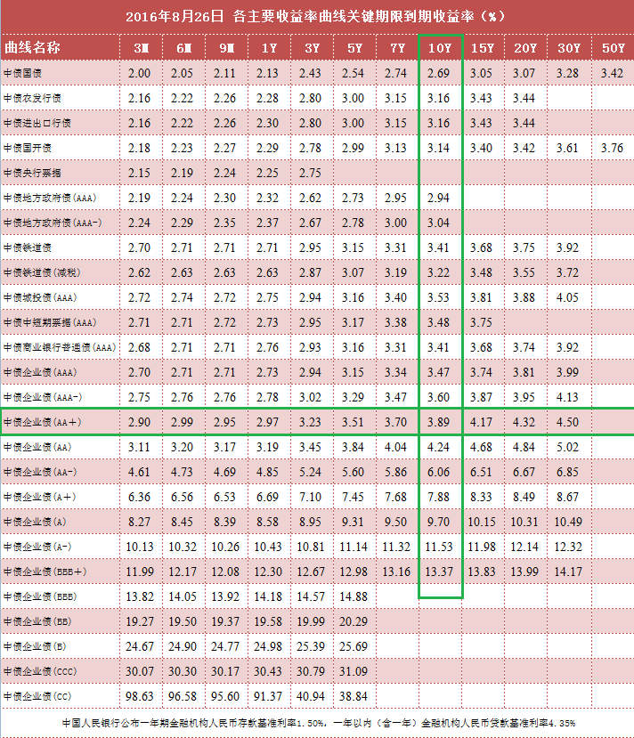
当前日期 | 20160829 |  |  | 代码类型 | 平均涨幅 | 上涨比例 | 平均折价率 | 平均修正收益率 | 平均理论下折收益率 | 平均整体溢价率
 |  |  |  | +3.0% | -0.08% | 16.95% | -0.83% | 4.47% | -1.44% | -0.20% | 收益率也太低了吧！
 |  |  |  | +3.2% | -0.04% | 40.00% | -1.69% | 4.62% | -1.80% | -0.35% | 收益率偏低
 |  |  |  | +3.5% | 0.19% | 31.43% | -2.75% | 4.52% | -2.99% | 0.16% | 收益率偏低，貌似也不太合算了,金鹰500和商品A修正收益率为负
 |  |  |  | +4.0% | 0.16% | 50.00% | -7.34% | 5.14% | -6.02% | -0.12% | 折价也有点高了,不太合算了
 |  |  |  | +4.5% | 0.08% | 33.33% | -15.85% | 5.16% | -11.91% | -0.36% | 折价负太高，理论下折收益负太多，危险
 |  |  |  | +5.0% | 0.02% | 33.33% | -13.34% | 5.25% | -8.91% | 0.14% | 折价负太高，理论下折收益负太多，危险

 |  |  |  | 企债指数 | 399481 |  | 132.17 | 0.010% | 历史高点 | 131.76 | 微涨
 |  |  |  | 国债指数 | 000012 |  | 159.23 | 0.010% |  |  | 微涨
 |  |  |  | 分级A指数 | 集思路 |  | 1487.01 | 0.011% |  |  | 微涨
 |  |  |  | 五年期国债期货 | TF1609 |  | 101.96 | -0.020% |  |  | 微跌
 |  |  |  | 十年期国债期货 | T1609 |  | 101.445 | -0.140% |  |  | 大涨啊
 |  |  |  | 10年记账式附息 | 160017.IB |  | 2.70% | 358.1亿 |  | 低于预期2.70% | 10年期国债收益率创2004以来最低
 |  |  |  | 30年记账式附息 |  |  | 3.27% |  | 认购倍数 | 3.81倍 | 高于二级的3.23%

 |  |  | 6.00%
Comments | Code | Name | Weight | 代码 | 名称 | 现价 | 涨幅 | 成交额 | 净值 | 折价率 | 利率 | 本期 | 下期 | 修正 | 剩余 | 参考指数 | 指数 | 下折 | 理论 | 上折 | 整体 | T-1 | T-2 | A份额 | A新增 | A:B | 下次定折 | 操作
 |  |  |  |  |  |  |  | (万元) |  |  | 规则 | 利率 | 利率 | 收益率 | 年限 |  | 涨幅 | 母基需跌 | 下折收益 | 母基需涨 | 溢价率 | 溢价率 | 溢价率 | (万份) | (万份)
+3.5%最优之一 | 150175 | H股A | 2.99% | 150175 | H股A | 0.974 | -0.61% | 8380.86 | 1.0366 | 6.04% | 3.50% | 5 | 5 | 5.33% | 永续 | 恒生国企 | -0.80% | 30.27% | 无下折 | 69.06% | -0.14% | -0.52% | -0.18% | 367942 | 118 | 5:05:00 | 2016-12-01
 | 150329 | 保险A | 3.01% | 150329 | 保险A | 1.037 | -0.10% | 77.66 | 1.031 | -0.58% | 3.00% | 4.5 | 4.5 | 4.47% | 永续 | 保险主题 | 0.14% | 32.95% | -0.88% | 57.02% | -0.55% | -0.47% | -0.26% | 14329 | -21 | 5:05:00 | 2016-12-15

调出 | 看着它震荡吧

调入

调入备选

值得警惕的黑名单
修正收益率为负，剩余年限0.35 | 150016 | 合润A | 0 | 150016 | 合润A | 1.051 | 0.00% | 24.23 | 1 | -5.10% | 无约定 | 0 | 0 | -1.87% | 2.64 | 主动基金 | 0.02% | 55.55% | - | - | 0.0063 | 0.0049 | 0.0034 | 3154 | 16 | 0.17083333333 | 43574
修正收益率为负，剩余年限0.35 | 150188 | 转债优先 | 0 | 150188 | 转债优先 | 1.055 | 0.00% | 40.14 | 1.038 | -1.64% | 其它 | 5.5 | 5.5 | 0.00% | 0.3 | 标普转债 | -0.25% | 13.72% | -0.0381 | 0.4019 | -0.0051 | -0.0045 | -0.0055 | 29477 | 0 | 0.29375 | 42719 | 0
修正收益率为负，剩余年限0.9 | 150096 | 商品A | 0 | 150096 | 商品A | 1.099 | -0.27% | 0.05 | 1.033 | -6.39% | 0.035 | 5 | 5 | -2.83% | 0.83 | 大宗商品 | -0.01% | 35.52% | - | 1.0102 | -0.0074 | -0.0035 | -0.0035 | 12558 | 0 | 0.21180555556 | 42738
修正收益率为负，剩余年限0.03 | 150088 | 金鹰500转LOF了 | 0 | #N/A | #N/A | #N/A | #N/A | #N/A | #N/A | #N/A | #N/A | #N/A | #N/A | #N/A | #N/A | #N/A | #N/A | #N/A | #N/A | #N/A | #N/A | #N/A | #N/A | #N/A | #N/A | #N/A | #N/A
修正收益率为负，剩余年限1.09 | 150108 | 同辉100A | 0 | 150108 | 同辉100A | 1.158 | 0.00% | 0 | 1.067 | -8.53% | 0.07 | 7 | 7 | -1.58% | 1.04 | 深100EW | 0.38% | 38.62% | - | 0.8642 | 0.0029 | 0.0047 | 0.0061 | 919 | 2 | 0.21180555556 | 42626

20160830Summary
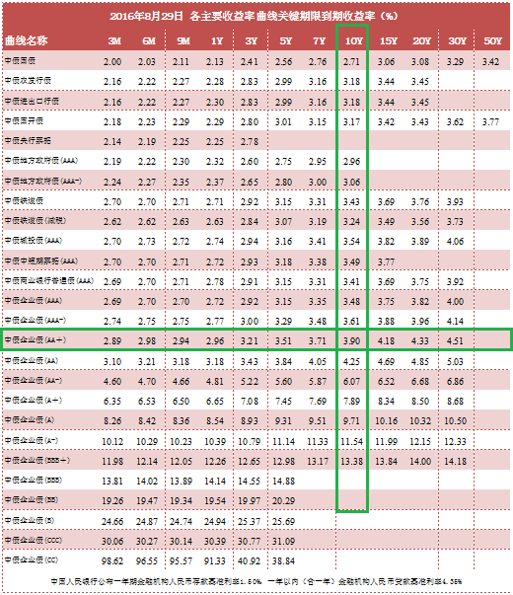
当前日期 | 20160830 |  |  | 代码类型 | 平均涨幅 | 上涨比例 | 平均折价率 | 平均修正收益率 | 平均理论下折收益率 | 平均整体溢价率
 |  |  |  | +3.0% | 0.10% | 69.49% | -0.88% | 4.46% | -1.48% | -0.27% | 收益率也太低了吧！
 |  |  |  | +3.2% | 0.06% | 40.00% | -1.73% | 4.62% | -1.86% | -0.23% | 收益率偏低
 |  |  |  | +3.5% | -0.24% | 25.71% | -2.45% | 4.55% | -2.67% | 0.02% | 收益率偏低，貌似也不太合算了,金鹰500和商品A修正收益率为负
 |  |  |  | +4.0% | -0.03% | 38.46% | -7.24% | 5.14% | -5.91% | -0.30% | 折价也有点高了,不太合算了
 |  |  |  | +4.5% | 0.06% | 33.33% | -15.83% | 5.16% | -11.88% | -0.29% | 折价负太高，理论下折收益负太多，危险
 |  |  |  | +5.0% | 0.14% | 100.00% | -13.42% | 5.25% | -8.94% | -0.10% | 折价负太高，理论下折收益负太多，危险

 |  |  |  | 企债指数 | 399481 |  | 132.16 | 0.010% | 历史高点 | 131.76 | 微跌
 |  |  |  | 国债指数 | 000012 |  | 159.2 | -0.020% |  |  | 微跌
 |  |  |  | 分级A指数 | 集思路 |  | 1489.748 | 0.184% |  |  | 微涨
 |  |  |  | 五年期国债期货 | TF1609 |  | 101.785 | -0.160% |  |  | 冲高后跌
 |  |  |  | 十年期国债期货 | T1609 |  | 101.17 | -0.290% |  |  | 大跌啊
 |  |  |  | 10年记账式附息 | 160017.IB |  | 2.74% | 358.1亿 |  | 低于预期2.70% | 10年期国债收益率创2004以来最低
 |  |  |  | 30年记账式附息 |  |  | 3.27% |  | 认购倍数 | 3.81倍 | 高于二级的3.23%

 |  |  | 6.02%
Comments | Code | Name | Weight | 代码 | 名称 | 现价 | 涨幅 | 成交额 | 净值 | 折价率 | 利率 | 本期 | 下期 | 修正 | 剩余 | 参考指数 | 指数 | 下折 | 理论 | 上折 | 整体 | T-1 | T-2 | A份额 | A新增 | A:B | 下次定折 | 操作
 |  |  |  |  |  |  |  | (万元) |  |  | 规则 | 利率 | 利率 | 收益率 | 年限 |  | 涨幅 | 母基需跌 | 下折收益 | 母基需涨 | 溢价率 | 溢价率 | 溢价率 | (万份) | (万份)
+3.5%最优之一 | 150175 | H股A | 3.01% | 150175 | H股A | 0.98 | 0.62% | 14512.7 | 1.0371 | 5.51% | 3.50% | 5 | 5 | 5.30% | 永续 | 恒生国企 | 1.11% | 31.44% | 无下折 | 66.22% | -0.93% | -0.80% | -0.52% | 361135 | -6807 | 5:05:00 | 2016-12-01
 | 150329 | 保险A | 3.01% | 150329 | 保险A | 1.038 | 0.10% | 144.74 | 1.032 | -0.58% | 3.00% | 4.5 | 4.5 | 4.47% | 永续 | 保险主题 | 0.14% | 32.90% | -0.88% | 57.02% | -0.45% | -0.42% | -0.47% | 14345 | 16 | 5:05:00 | 2016-12-15

调出 | 看着它震荡吧，继续跌的话，继续减仓

调入

调入备选

值得警惕的黑名单
修正收益率为负，剩余年限0.35 | 150016 | 合润A | 0 | 150016 | 合润A | 1.052 | 0.10% | 20.23 | 1 | -5.20% | 无约定 | 0 | 0 | -1.91% | 2.64 | 主动基金 | 0.13% | 55.76% | - | - | 0.0051 | 0.0026 | 0.0049 | 3162 | 8 | 0.17083333333 | 43574
修正收益率为负，剩余年限0.35 | 150188 | 转债优先 | 0 | 150188 | 转债优先 | 1.054 | -0.09% | 28.82 | 1.039 | -1.44% | 其它 | 5.5 | 5.5 | 0.32% | 0.29 | 标普转债 | -0.17% | 13.63% | -0.0362 | 0.4023 | -0.005 | -0.0065 | -0.0045 | 29440 | -37 | 0.29375 | 42719 | 0
修正收益率为负，剩余年限0.9 | 150096 | 商品A | 0 | 150096 | 商品A | 1.099 | 0.00% | 0.18 | 1.033 | -6.39% | 0.035 | 5 | 5 | -2.84% | 0.83 | 大宗商品 | 0.19% | 35.64% | - | 1.0064 | -0.0093 | -0.0075 | -0.0035 | 12558 | 0 | 0.21180555556 | 42738
修正收益率为负，剩余年限0.03 | 150088 | 金鹰500转LOF了 | 0 | #N/A | #N/A | #N/A | #N/A | #N/A | #N/A | #N/A | #N/A | #N/A | #N/A | #N/A | #N/A | #N/A | #N/A | #N/A | #N/A | #N/A | #N/A | #N/A | #N/A | #N/A | #N/A | #N/A | #N/A
修正收益率为负，剩余年限1.09 | 150108 | 同辉100A | 0 | 150108 | 同辉100A | 1.158 | 0.00% | 0 | 1.067 | -8.53% | 0.07 | 7 | 7 | -1.60% | 1.04 | 深100EW | 0.05% | 38.66% | - | 0.863 | 0.0018 | 0.0028 | 0.0047 | 919 | 0 | 0.21180555556 | 42626

20160831Summary
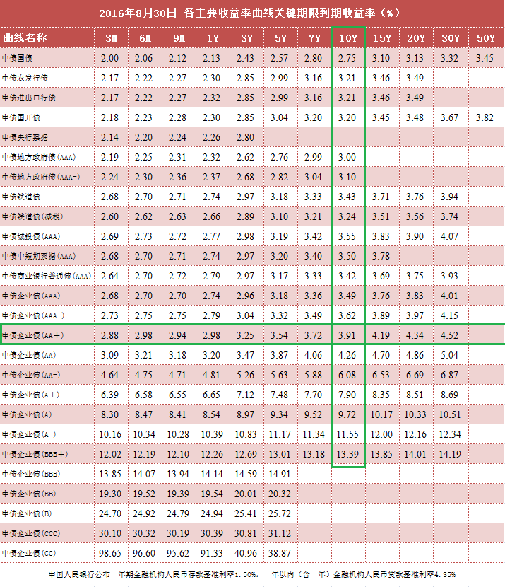
当前日期 | 20160831 |  |  | 代码类型 | 平均涨幅 | 上涨比例 | 平均折价率 | 平均修正收益率 | 平均理论下折收益率 | 平均整体溢价率
 |  |  |  | +3.0% | 0.22% | 54.24% | -1.10% | 4.46% | -1.62% | -0.17% | 收益率也太低了吧！
 |  |  |  | +3.2% | 0.09% | 40.00% | -1.80% | 4.61% | -1.94% | -0.27% | 收益率偏低
 |  |  |  | +3.5% | 0.23% | 45.71% | -2.68% | 4.52% | -2.91% | 0.05% | 收益率偏低，貌似也不太合算了,金鹰500和商品A修正收益率为负
 |  |  |  | +4.0% | 0.11% | 53.85% | -7.37% | 5.13% | -5.99% | -0.29% | 折价也有点高了,不太合算了
 |  |  |  | +4.5% | 0.19% | 66.67% | -16.05% | 5.15% | -12.04% | -0.25% | 折价负太高，理论下折收益负太多，危险
 |  |  |  | +5.0% | 0.21% | 66.67% | -13.67% | 5.23% | -9.11% | 0.12% | 折价负太高，理论下折收益负太多，危险

 |  |  |  | 企债指数 | 399481 |  | 132.14 | 0.020% | 历史高点 | 131.76 | 微跌
 |  |  |  | 国债指数 | 000012 |  | 159.22 | 0.010% |  |  | 微涨
 |  |  |  | 分级A指数 | 集思路 |  | 1489.833 | 0.006% |  |  | 微涨
 |  |  |  | 五年期国债期货 | TF1612 |  | 101.29 | 0.020% |  |  | 冲高回落
 |  |  |  | 十年期国债期货 | T1612 |  | 100.7 | 0.050% |  |  | 冲高回落
 |  |  |  | 10年记账式附息 | 160017.IB |  | 2.75% | 358.1亿 |  | 低于预期2.70% | 10年期国债收益率创2004以来最低
 |  |  |  | 30年记账式附息 |  |  | 3.27% |  | 认购倍数 | 3.81倍 | 高于二级的3.23%

 |  |  | 4.00%
Comments | Code | Name | Weight | 代码 | 名称 | 现价 | 涨幅 | 成交额 | 净值 | 折价率 | 利率 | 本期 | 下期 | 修正 | 剩余 | 参考指数 | 指数 | 下折 | 理论 | 上折 | 整体 | T-1 | T-2 | A份额 | A新增 | A:B | 下次定折 | 操作
 |  |  |  |  |  |  |  | (万元) |  |  | 规则 | 利率 | 利率 | 收益率 | 年限 |  | 涨幅 | 母基需跌 | 下折收益 | 母基需涨 | 溢价率 | 溢价率 | 溢价率 | (万份) | (万份)
+3.5%最优之一 | 150175 | H股A | 2.00% | 150175 | H股A | 0.98 | 0.00% | 5094.65 | 1.0372 | 5.51% | 3.50% | 5 | 5 | 5.30% | 永续 | 恒生国企 | -0.58% | 31.01% | 无下折 | 67.26% | -0.32% | -0.86% | -0.80% | 360271 | -863 | 5:05:00 | 2016-12-01
 | 150329 | 保险A | 2.00% | 150329 | 保险A | 1.041 | 0.29% | 407.47 | 1.032 | -0.87% | 3.00% | 4.5 | 4.5 | 4.46% | 永续 | 保险主题 | 0.99% | 33.57% | -1.12% | 55.44% | -0.57% | -0.52% | -0.42% | 14344 | -1 | 5:05:00 | 2016-12-15

调出 | 继续减仓，国债期货看着像是下跌中继

调入

调入备选

值得警惕的黑名单
修正收益率为负，剩余年限0.35 | 150016 | 合润A | 0 | 150016 | 合润A | 1.053 | 0.10% | 17.98 | 1 | -5.30% | 无约定 | 0 | 0 | -1.94% | 2.63 | 主动基金 | 0.48% | 55.89% | - | - | 0.0025 | 0.006 | 0.0026 | 3162 | 0 | 0.17083333333 | 43574
修正收益率为负，剩余年限0.35 | 150188 | 转债优先 | 0 | 150188 | 转债优先 | 1.057 | 0.28% | 159.1 | 1.039 | -1.73% | 其它 | 5.5 | 5.5 | -0.65% | 0.29 | 标普转债 | -0.06% | 13.63% | -0.039 | 0.4022 | -0.0026 | -0.0056 | -0.0065 | 29415 | -25 | 0.29375 | 42719 | 0
修正收益率为负，剩余年限0.9 | 150096 | 商品A | 0 | 150096 | 商品A | 1.104 | 0.45% | 1.93 | 1.033 | -6.87% | 0.035 | 5 | 5 | -3.39% | 0.82 | 大宗商品 | 0.27% | 35.82% | - | 1.0009 | -0.0081 | -0.0095 | -0.0075 | 12556 | -2 | 0.21180555556 | 42738
修正收益率为负，剩余年限0.03 | 150088 | 金鹰500转LOF了 | 0 | #N/A | #N/A | #N/A | #N/A | #N/A | #N/A | #N/A | #N/A | #N/A | #N/A | #N/A | #N/A | #N/A | #N/A | #N/A | #N/A | #N/A | #N/A | #N/A | #N/A | #N/A | #N/A | #N/A | #N/A
修正收益率为负，剩余年限1.09 | 150108 | 同辉100A | 0 | 150108 | 同辉100A | 1.139 | -1.64% | 2.79 | 1.068 | -6.65% | 0.07 | 7 | 7 | 0.15% | 1.04 | 深100EW | 0.26% | 38.68% | - | 0.8611 | -0.0081 | 0.0033 | 0.0028 | 915 | -4 | 0.21180555556 | 42626

20160901Summary
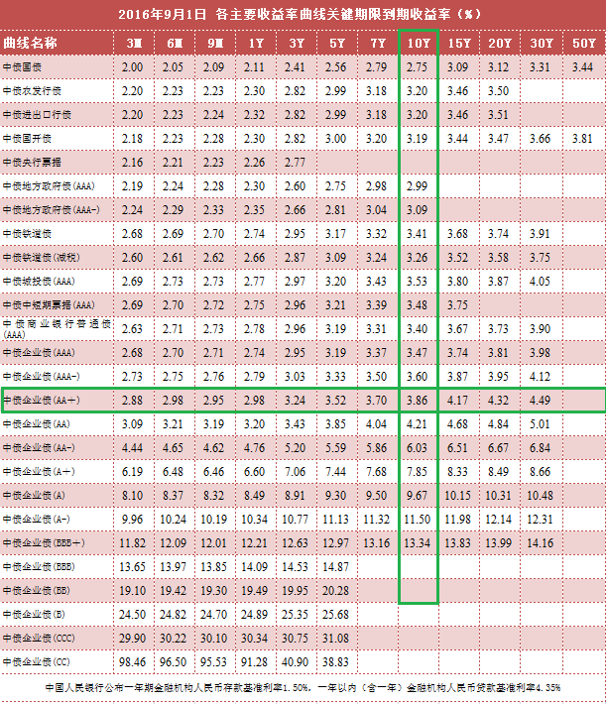
当前日期 | 20160901 |  |  | 代码类型 | 平均涨幅 | 上涨比例 | 平均折价率 | 平均修正收益率 | 平均理论下折收益率 | 平均整体溢价率
 |  |  |  | +3.0% | -0.16% | 13.56% | -0.91% | 4.46% | -1.48% | -0.07% | 收益率也太低了吧！
 |  |  |  | +3.2% | 0.10% | 60.00% | -1.90% | 4.61% | -2.03% | -0.57% | 收益率偏低
 |  |  |  | +3.5% | -0.09% | 28.57% | -2.58% | 4.51% | -2.79% | 0.30% | 收益率偏低，貌似也不太合算了,金鹰500和商品A修正收益率为负
 |  |  |  | +4.0% | 0.10% | 26.92% | -7.47% | 5.13% | -6.06% | -0.09% | 折价也有点高了,不太合算了
 |  |  |  | +4.5% | 0.14% | 100.00% | -16.20% | 5.14% | -12.12% | -0.21% | 折价负太高，理论下折收益负太多，危险
 |  |  |  | +5.0% | -0.09% | 33.33% | -13.57% | 5.24% | -9.02% | 0.86% | 折价负太高，理论下折收益负太多，危险

 |  |  |  | 企债指数 | 399481 |  | 132.15 | 0.005% | 历史高点 | 131.76 | 微跌
 |  |  |  | 国债指数 | 000012 |  | 159.22 | 0.001% |  |  | 微涨
 |  |  |  | 分级A指数 | 集思路 |  | 1488.385 | -0.097% |  |  | 微跌
 |  |  |  | 五年期国债期货 | TF1612 |  | 101.325 | 0.035% |  |  | 微涨
 |  |  |  | 十年期国债期货 | T1612 |  | 100.77 | 0.070% |  |  | 微涨
 |  |  |  | 10年记账式附息 | 160017.IB |  | 2.76% | 358.1亿 |  | 低于预期2.70% | 10年期国债收益率创2004以来最低
 |  |  |  | 30年记账式附息 |  |  | 3.27% |  | 认购倍数 | 3.81倍 | 高于二级的3.23%

 |  |  | 3.00%
Comments | Code | Name | Weight | 代码 | 名称 | 现价 | 涨幅 | 成交额 | 净值 | 折价率 | 利率 | 本期 | 下期 | 修正 | 剩余 | 参考指数 | 指数 | 下折 | 理论 | 上折 | 整体 | T-1 | T-2 | A份额 | A新增 | A:B | 下次定折 | 操作
 |  |  |  |  |  |  |  | (万元) |  |  | 规则 | 利率 | 利率 | 收益率 | 年限 |  | 涨幅 | 母基需跌 | 下折收益 | 母基需涨 | 溢价率 | 溢价率 | 溢价率 | (万份) | (万份)
+3.5%最优之一 | 150175 | H股A | 2.00% | 150175 | H股A | 0.979 | -0.10% | 5980.55 | 1.0373 | 5.62% | 3.50% | 5 | 5 | 5.31% | 永续 | 恒生国企 | 0.76% | 31.54% | 无下折 | 65.93% | -0.94% | -0.39% | -0.86% | 358353 | -1917 | 5:05:00 | 2016-12-01
 | 150329 | 保险A | 1.00% | 150329 | 保险A | 1.042 | 0.10% | 587.84 | 1.032 | -0.97% | 3.00% | 4.5 | 4.5 | 4.46% | 永续 | 保险主题 | 0.28% | 33.82% | -1.24% | 54.87% | -0.78% | -0.67% | -0.52% | 14039 | -305 | 5:05:00 | 2016-12-15

调出 | 继续减仓，国债期货看着像是下跌中继

调入

调入备选

值得警惕的黑名单
修正收益率为负，剩余年限0.35 | 150016 | 合润A | 0 | 150016 | 合润A | 1.05 | -0.28% | 48.56 | 1 | -5.00% | 无约定 | 0 | 0 | -1.84% | 2.63 | 主动基金 | -0.80% | 55.36% | - | - | 0.0109 | 0.0082 | 0.006 | 3165 | 3 | 0.17083333333 | 43574
修正收益率为负，剩余年限0.35 | 150188 | 转债优先 | 0 | 150188 | 转债优先 | 1.055 | -0.19% | 46.65 | 1.039 | -1.54% | 其它 | 5.5 | 5.5 | 0.00% | 0.29 | 标普转债 | -0.14% | 13.48% | -0.0372 | 0.4047 | -0.0029 | -0.0022 | -0.0056 | 29282 | -133 | 0.29375 | 42719 | 0
修正收益率为负，剩余年限0.9 | 150096 | 商品A | 0 | 150096 | 商品A | 1.111 | 0.63% | 4.97 | 1.033 | -7.55% | 0.035 | 5 | 5 | -4.16% | 0.82 | 大宗商品 | -1.00% | 35.17% | - | 1.0212 | 0 | -0.0075 | -0.0095 | 12556 | 0 | 0.21180555556 | 42738
修正收益率为负，剩余年限0.03 | 150088 | 金鹰500转LOF了 | 0 | #N/A | #N/A | #N/A | #N/A | #N/A | #N/A | #N/A | #N/A | #N/A | #N/A | #N/A | #N/A | #N/A | #N/A | #N/A | #N/A | #N/A | #N/A | #N/A | #N/A | #N/A | #N/A | #N/A | #N/A
修正收益率为负，剩余年限1.09 | 150108 | 同辉100A | 0 | 150108 | 同辉100A | 1.154 | 1.32% | 10.26 | 1.068 | -8.05% | 0.07 | 7 | 7 | -1.20% | 1.03 | 深100EW | -0.82% | 38.33% | - | 0.8716 | 0.0027 | -0.0102 | 0.0033 | 915 | 0 | 0.21180555556 | 42626

20160905Summary
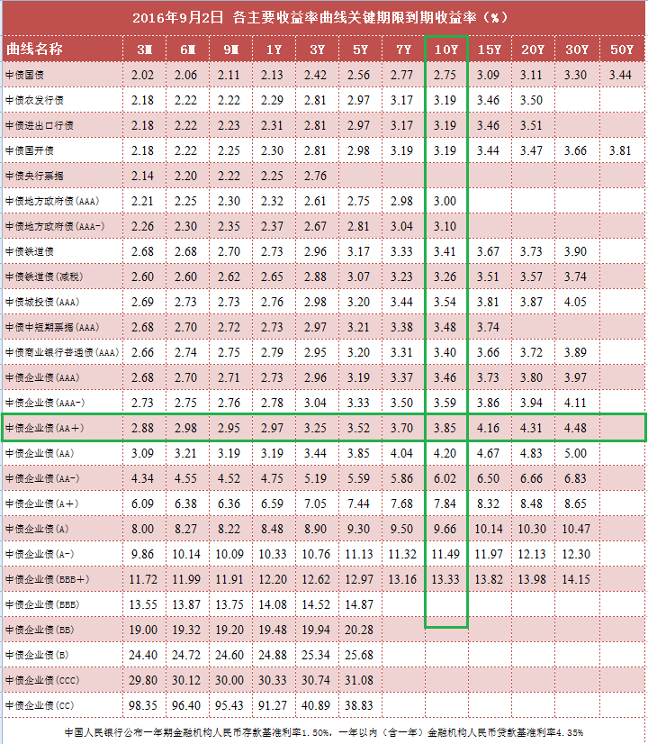
当前日期 | 20160905 |  |  | 代码类型 | 平均涨幅 | 上涨比例 | 平均折价率 | 平均修正收益率 | 平均理论下折收益率 | 平均整体溢价率
 |  |  |  | +3.0% | 0.19% | 42.37% | -0.92% | 4.46% | -1.48% | -0.20% | 收益率也太低了吧！
 |  |  |  | +3.2% | -0.06% | 20.00% | -1.73% | 4.62% | -1.84% | -0.32% | 收益率偏低
 |  |  |  | +3.5% | 0.31% | 37.14% | -2.87% | 4.50% | -3.06% | 0.16% | 收益率偏低，貌似也不太合算了,金鹰500和商品A修正收益率为负
 |  |  |  | +4.0% | -0.09% | 26.92% | -7.24% | 5.14% | -5.85% | -0.19% | 折价也有点高了,不太合算了
 |  |  |  | +4.5% | 0.00% | 33.33% | -15.95% | 5.15% | -12.02% | -0.30% | 折价负太高，理论下折收益负太多，危险
 |  |  |  | +5.0% | -0.03% | 0.00% | -13.35% | 5.25% | -8.92% | 0.47% | 折价负太高，理论下折收益负太多，危险

 |  |  |  | 企债指数 | 399481 |  | 132.16 | 0.000% | 历史高点 | 131.76 | 微跌
 |  |  |  | 国债指数 | 000012 |  | 159.26 | 0.020% |  |  | 微涨
 |  |  |  | 分级A指数 | 集思路 |  | 1486.456 | -0.046% |  |  | 微跌
 |  |  |  | 五年期国债期货 | TF1612 |  | 101.28 | -0.020% |  |  | 微跌
 |  |  |  | 十年期国债期货 | T1612 |  | 100.705 | -0.020% |  |  | 微跌
 |  |  |  | 10年记账式附息 | 160017.IB |  | 2.75% | 358.1亿 |  | 低于预期2.70% | 10年期国债收益率创2004以来最低
 |  |  |  | 30年记账式附息 |  |  | 3.27% |  | 认购倍数 | 3.81倍 | 高于二级的3.23%

 |  |  | 3.01%
Comments | Code | Name | Weight | 代码 | 名称 | 现价 | 涨幅 | 成交额 | 净值 | 折价率 | 利率 | 本期 | 下期 | 修正 | 剩余 | 参考指数 | 指数 | 下折 | 理论 | 上折 | 整体 | T-1 | T-2 | A份额 | A新增 | A:B | 下次定折 | 操作
 |  |  |  |  |  |  |  | (万元) |  |  | 规则 | 利率 | 利率 | 收益率 | 年限 |  | 涨幅 | 母基需跌 | 下折收益 | 母基需涨 | 溢价率 | 溢价率 | 溢价率 | (万份) | (万份)
+3.5%最优之一 | 150175 | H股A | 2.01% | 150175 | H股A | 0.985 | 0.41% | 6470.86 | 1.0376 | 5.07% | 3.50% | 5 | 5 | 5.28% | 永续 | 恒生国企 | 1.63% | 32.81% | 无下折 | 62.79% | -0.15% | -0.31% | -0.60% | 355010 | -1111 | 5:05:00 | 2016-12-01
 | 150329 | 保险A | 1.00% | 150329 | 保险A | 1.04 | -0.38% | 318.49 | 1.032 | -0.78% | 3.00% | 4.5 | 4.5 | 4.46% | 永续 | 保险主题 | -0.24% | 33.97% | -1.05% | 54.51% | -0.44% | -0.62% | -0.62% | 13128 | -536 | 5:05:00 | 2016-12-15

调出 | 继续减仓，国债期货看着像是下跌中继

调入

调入备选

值得警惕的黑名单
修正收益率为负，剩余年限0.35 | 150016 | 合润A | 0 | 150016 | 合润A | 1.052 | 0.19% | 30.05 | 1 | -5.20% | 无约定 | 0 | 0 | -1.92% | 2.62 | 主动基金 | 0.17% | 55.14% | - | - | 0.0144 | 0.0156 | 0.0096 | 3170 | 2 | 0.17083333333 | 43574
修正收益率为负，剩余年限0.35 | 150188 | 转债优先 | 0 | 150188 | 转债优先 | 1.056 | 0.00% | 73.78 | 1.039 | -1.64% | 其它 | 5.5 | 5.5 | -0.34% | 0.28 | 标普转债 | 0.23% | 13.70% | -0.0381 | 0.4012 | -0.0029 | -0.0025 | -0.0032 | 29155 | -88 | 0.29375 | 42719 | 0
修正收益率为负，剩余年限0.9 | 150096 | 商品A | 0 | 150096 | 商品A | 1.112 | 1.09% | 24.7 | 1.034 | -7.54% | 0.035 | 5 | 5 | -4.33% | 0.81 | 大宗商品 | 1.23% | 35.97% | - | 0.9949 | -0.0066 | -0.0071 | -0.0005 | 12553 | 0 | 0.21180555556 | 42738
修正收益率为负，剩余年限0.03 | 150088 | 金鹰500转LOF了 | 0 | #N/A | #N/A | #N/A | #N/A | #N/A | #N/A | #N/A | #N/A | #N/A | #N/A | #N/A | #N/A | #N/A | #N/A | #N/A | #N/A | #N/A | #N/A | #N/A | #N/A | #N/A | #N/A | #N/A | #N/A
修正收益率为负，剩余年限1.09 | 150108 | 同辉100A | 0 | 150108 | 同辉100A | 1.145 | 0.53% | 4.24 | 1.068 | -7.21% | 0.07 | 7 | 7 | -0.48% | 1.02 | 深100EW | 0.33% | 38.26% | - | 0.8738 | -0.005 | -0.0052 | 0.0033 | 915 | 0 | 0.21180555556 | 42626

20160906Summary
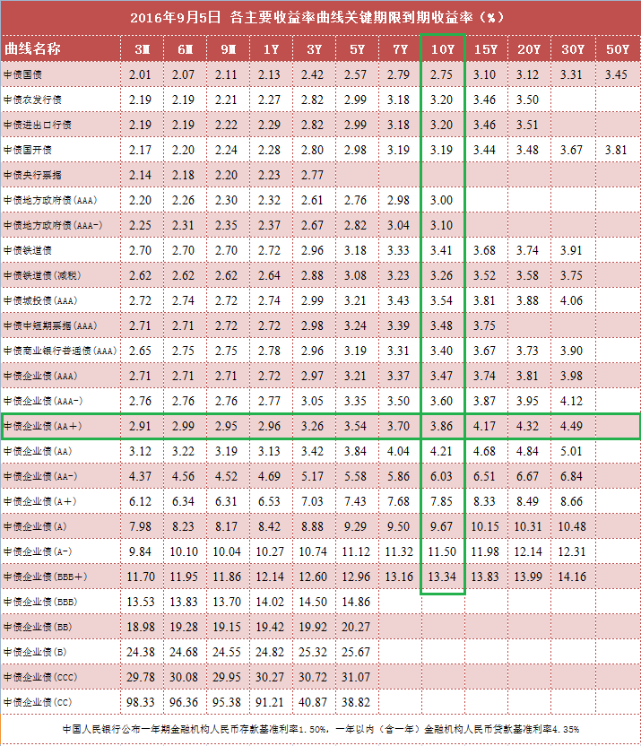
当前日期 | 20160906 |  |  | 代码类型 | 平均涨幅 | 上涨比例 | 平均折价率 | 平均修正收益率 | 平均理论下折收益率 | 平均整体溢价率
 |  |  |  | +3.0% | 0.08% | 52.54% | -0.95% | 4.46% | -1.53% | -0.28% | 收益率也太低了吧！
 |  |  |  | +3.2% | 0.15% | 60.00% | -1.86% | 4.61% | -1.95% | -0.29% | 收益率偏低
 |  |  |  | +3.5% | -0.14% | 34.29% | -2.69% | 4.47% | -2.82% | -0.15% | 收益率偏低，貌似也不太合算了,金鹰500和商品A修正收益率为负
 |  |  |  | +4.0% | 0.15% | 50.00% | -7.36% | 5.14% | -5.96% | -0.31% | 折价也有点高了,不太合算了
 |  |  |  | +4.5% | 0.42% | 66.67% | -16.39% | 5.14% | -12.36% | -0.68% | 折价负太高，理论下折收益负太多，危险
 |  |  |  | +5.0% | -0.07% | 33.33% | -13.24% | 5.25% | -8.87% | 0.20% | 折价负太高，理论下折收益负太多，危险

 |  |  |  | 企债指数 | 399481 |  | 132.16 | 0.010% | 历史高点 | 131.76 | 微跌
 |  |  |  | 国债指数 | 000012 |  | 159.26 | 0.000% |  |  | 微涨
 |  |  |  | 分级A指数 | 集思路 |  | 1487.295 | 0.056% |  |  | 微跌
 |  |  |  | 五年期国债期货 | TF1612 |  | 101.25 | -0.040% |  |  | 微跌
 |  |  |  | 十年期国债期货 | T1612 |  | 100.62 | -0.090% |  |  | 微跌
 |  |  |  | 10年记账式附息 | 160017.IB |  | 2.75% | 358.1亿 |  | 低于预期2.70% | 10年期国债收益率创2004以来最低
 |  |  |  | 30年记账式附息 |  |  | 3.27% |  | 认购倍数 | 3.81倍 | 高于二级的3.23%

 |  |  | 3.01%
Comments | Code | Name | Weight | 代码 | 名称 | 现价 | 涨幅 | 成交额 | 净值 | 折价率 | 利率 | 本期 | 下期 | 修正 | 剩余 | 参考指数 | 指数 | 下折 | 理论 | 上折 | 整体 | T-1 | T-2 | A份额 | A新增 | A:B | 下次定折 | 操作
 |  |  |  |  |  |  |  | (万元) |  |  | 规则 | 利率 | 利率 | 收益率 | 年限 |  | 涨幅 | 母基需跌 | 下折收益 | 母基需涨 | 溢价率 | 溢价率 | 溢价率 | (万份) | (万份)
+3.5%最优之一 | 150175 | H股A | 2.01% | 150175 | H股A | 0.987 | 0.20% | 5039.26 | 1.038 | 4.91% | 3.50% | 5 | 5 | 5.27% | 永续 | 恒生国企 | 0.97% | 33.61% | 无下折 | 60.84% | -0.76% | -0.43% | -0.31% | 350865 | -4147 | 5:05:00 | 2016-12-01
 | 150329 | 保险A | 1.00% | 150329 | 保险A | 1.042 | 0.19% | 420.18 | 1.033 | -0.87% | 3.00% | 4.5 | 4.5 | 4.46% | 永续 | 保险主题 | 0.81% | 34.51% | -1.17% | 53.14% | -0.66% | -0.57% | -0.62% | 12952 | -176 | 5:05:00 | 2016-12-15

调出 | 继续减仓，国债期货看着像是下跌中继

调入

调入备选

值得警惕的黑名单
修正收益率为负，剩余年限0.35 | 150016 | 合润A | 0 | 150016 | 合润A | 1.054 | 0.19% | 21.11 | 1 | -5.40% | 无约定 | 0 | 0 | -1.99% | 2.62 | 主动基金 | 0.69% | 55.54% | - | - | 0.015 | 0.0108 | 0.0156 | 3173 | 3 | 0.17083333333 | 43574
修正收益率为负，剩余年限0.35 | 150188 | 转债优先 | 0 | 150188 | 转债优先 | 1.057 | 0.09% | 40.46 | 1.04 | -1.63% | 其它 | 5.5 | 5.5 | -0.69% | 0.27 | 标普转债 | 0.52% | 14.04% | -0.038 | 0.3945 | -0.0021 | -0.0027 | -0.0025 | 29085 | -70 | 0.29375 | 42719 | 0
修正收益率为负，剩余年限0.9 | 150096 | 商品A | 0 | 150096 | 商品A | 1.125 | 1.17% | 110.65 | 1.034 | -8.80% | 0.035 | 5 | 5 | -5.75% | 0.81 | 大宗商品 | 1.18% | 36.64% | - | 0.9739 | -0.0002 | -0.006 | -0.0071 | 12552 | -1 | 0.21180555556 | 42738
修正收益率为负，剩余年限0.03 | 150088 | 金鹰500转LOF了 | 0 | #N/A | #N/A | #N/A | #N/A | #N/A | #N/A | #N/A | #N/A | #N/A | #N/A | #N/A | #N/A | #N/A | #N/A | #N/A | #N/A | #N/A | #N/A | #N/A | #N/A | #N/A | #N/A | #N/A | #N/A
修正收益率为负，剩余年限1.09 | 150108 | 同辉100A | 0 | 150108 | 同辉100A | 1.173 | 2.45% | 2.33 | 1.069 | -9.73% | 0.07 | 7 | 7 | -2.88% | 1.02 | 深100EW | 1.45% | 39.03% | - | 0.8489 | -0.0007 | -0.0047 | -0.0052 | 915 | 0 | 0.21180555556 | 42626

债券 | 债券代码 | 流通 | 待偿期(年） | 日间估价全价（元） | 日间应计利息（元） | 估价净价（元） | 估价收益率（％）
简称
16世行SDR01 | 91612001 | 银行间债券市场 | 2.9918 | 100.0204 | 0.004 | 100.0164 | 0.4845

20160907Summary
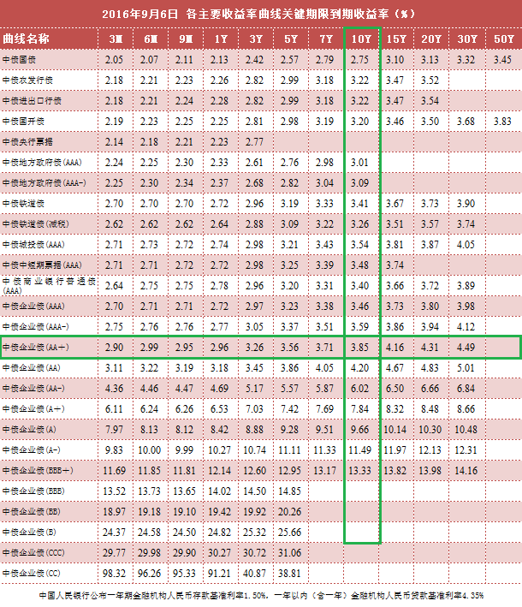
当前日期 | 20160907 |  |  | 代码类型 | 平均涨幅 | 上涨比例 | 平均折价率 | 平均修正收益率 | 平均理论下折收益率 | 平均整体溢价率
 |  |  |  | +3.0% | 0.09% | 69.49% | -1.02% | 4.46% | -1.58% | -0.33% | 收益率也太低了吧！
 |  |  |  | +3.2% | -0.17% | 20.00% | -1.69% | 4.62% | -1.78% | -0.64% | 收益率偏低
 |  |  |  | +3.5% | 0.21% | 40.00% | -2.89% | 4.46% | -3.00% | -0.05% | 收益率偏低，貌似也不太合算了,金鹰500和商品A修正收益率为负
 |  |  |  | +4.0% | 0.27% | 65.38% | -7.65% | 5.12% | -6.18% | -0.25% | 折价也有点高了,不太合算了
 |  |  |  | +4.5% | 0.51% | 100.00% | -16.98% | 5.11% | -12.74% | -0.62% | 折价负太高，理论下折收益负太多，危险
 |  |  |  | +5.0% | 0.02% | 33.33% | -13.27% | 5.25% | -8.86% | 0.31% | 折价负太高，理论下折收益负太多，危险

 |  |  |  | 企债指数 | 399481 |  | 132.15 | -0.010% | 历史高点 | 131.76 | 微跌
 |  |  |  | 国债指数 | 000012 |  | 159.23 | -0.020% |  |  | 微涨
 |  |  |  | 分级A指数 | 集思路 |  | 1490.298 | 0.202% |  |  | 涨不少啊
 |  |  |  | 五年期国债期货 | TF1612 |  | 101.225 | -0.020% |  |  | 微跌
 |  |  |  | 十年期国债期货 | T1612 |  | 100.565 | -0.040% |  |  | 微跌
 |  |  |  | 10年记账式附息 | 160017.IB |  | 2.77% | 358.1亿 |  | 低于预期2.70% | 10年期国债收益率创2004以来最低
 |  |  |  | 30年记账式附息 |  |  | 3.27% |  | 认购倍数 | 3.81倍 | 高于二级的3.23%

 |  |  | 3.01%
Comments | Code | Name | Weight | 代码 | 名称 | 现价 | 涨幅 | 成交额 | 净值 | 折价率 | 利率 | 本期 | 下期 | 修正 | 剩余 | 参考指数 | 指数 | 下折 | 理论 | 上折 | 整体 | T-1 | T-2 | A份额 | A新增 | A:B | 下次定折 | 操作
 |  |  |  |  |  |  |  | (万元) |  |  | 规则 | 利率 | 利率 | 收益率 | 年限 |  | 涨幅 | 母基需跌 | 下折收益 | 母基需涨 | 溢价率 | 溢价率 | 溢价率 | (万份) | (万份)
+3.5%最优之一 | 150175 | H股A | 2.01% | 150175 | H股A | 0.987 | 0.00% | 5724.05 | 1.0382 | 4.93% | 3.50% | 5 | 5 | 5.27% | 永续 | 恒生国企 | 0.42% | 33.69% | 无下折 | 60.62% | -0.90% | -0.54% | -0.43% | 351479 | 614 | 5:05:00 | 2016-12-01
 | 150329 | 保险A | 1.00% | 150329 | 保险A | 1.042 | 0.00% | 278.02 | 1.033 | -0.87% | 3.00% | 4.5 | 4.5 | 4.46% | 永续 | 保险主题 | 0.75% | 34.87% | -1.14% | 52.29% | -0.71% | -0.51% | -0.57% | 12653 | -299 | 5:05:00 | 2016-12-15

调出 | 继续减仓，国债期货看着像是下跌中继

调入

调入备选

值得警惕的黑名单
修正收益率为负，剩余年限0.35 | 150016 | 合润A | 0 | 150016 | 合润A | 1.054 | 0.00% | 12.46 | 1 | -5.40% | 无约定 | 0 | 0 | -1.99% | 2.61 | 主动基金 | -0.05% | 56.03% | - | - | 0.0075 | 0.0034 | 0.0108 | 3180 | 7 | 0.17083333333 | 43574
修正收益率为负，剩余年限0.35 | 150188 | 转债优先 | 0 | 150188 | 转债优先 | 1.059 | 0.19% | 18.77 | 1.04 | -1.83% | 其它 | 5.5 | 5.5 | -1.39% | 0.27 | 标普转债 | 0.39% | 14.28% | -0.0398 | 0.3907 | -0.0035 | -0.0012 | -0.0027 | 29048 | -37 | 0.29375 | 42719 | 0
修正收益率为负，剩余年限0.9 | 150096 | 商品A | 0 | 150096 | 商品A | 1.118 | -0.62% | 15.38 | 1.034 | -8.12% | 0.035 | 5 | 5 | -5.01% | 0.81 | 大宗商品 | -0.40% | 36.38% | - | 0.9819 | -0.0036 | 0 | -0.006 | 12465 | -87 | 0.21180555556 | 42738
修正收益率为负，剩余年限0.03 | 150088 | 金鹰500转LOF了 | 0 | #N/A | #N/A | #N/A | #N/A | #N/A | #N/A | #N/A | #N/A | #N/A | #N/A | #N/A | #N/A | #N/A | #N/A | #N/A | #N/A | #N/A | #N/A | #N/A | #N/A | #N/A | #N/A | #N/A | #N/A
修正收益率为负，剩余年限1.09 | 150108 | 同辉100A | 0 | 150108 | 同辉100A | 1.153 | -1.71% | 6.29 | 1.069 | -7.86% | 0.07 | 7 | 7 | -1.15% | 1.02 | 深100EW | -0.36% | 38.78% | - | 0.8565 | -0.0058 | 0 | -0.0047 | 915 | 0 | 0.21180555556 | 42626

债券 | 债券代码 | 流通 | 待偿期(年） | 日间估价全价（元） | 日间应计利息（元） | 估价净价（元） | 估价收益率（％）
简称
16世行SDR01 | 91612001 | 银行间债券市场 | 2.989 | 100.0213 | 0.0054 | 100.016 | 0.4846

20160908Summary
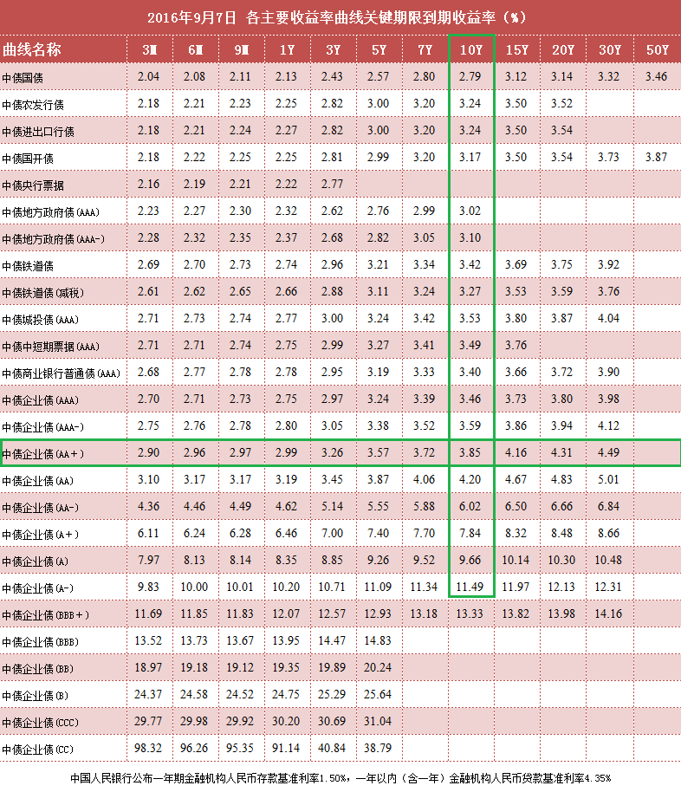
当前日期 | 20160908 |  |  | 代码类型 | 平均涨幅 | 上涨比例 | 平均折价率 | 平均修正收益率 | 平均理论下折收益率 | 平均整体溢价率
 |  |  |  | +3.0% | 0.24% | 89.83% | -1.25% | 4.45% | -1.75% | -0.38% | 收益率也太低了吧！
 |  |  |  | +3.2% | 0.09% | 60.00% | -1.76% | 4.62% | -1.88% | -0.62% | 收益率偏低
 |  |  |  | +3.5% | 0.05% | 57.14% | -2.93% | 4.47% | -3.07% | -0.15% | 收益率偏低，貌似也不太合算了,金鹰500和商品A修正收益率为负
 |  |  |  | +4.0% | 0.08% | 69.23% | -7.74% | 5.12% | -6.19% | -0.44% | 折价也有点高了,不太合算了
 |  |  |  | +4.5% | 0.80% | 100.00% | -17.94% | 5.07% | -13.39% | -0.57% | 折价负太高，理论下折收益负太多，危险
 |  |  |  | +5.0% | 0.33% | 100.00% | -13.57% | 5.24% | -9.07% | 0.03% | 折价负太高，理论下折收益负太多，危险

 |  |  |  | 企债指数 | 399481 |  | 132.15 | 0.000% | 历史高点 | 131.76 | 微跌
 |  |  |  | 国债指数 | 000012 |  | 159.28 | 0.030% |  |  | 微涨
 |  |  |  | 分级A指数 | 集思路 |  | 1493.916 | 0.243% |  |  | 涨不少啊
 |  |  |  | 五年期国债期货 | TF1612 |  | 101.35 | 0.130% |  |  | 微涨
 |  |  |  | 十年期国债期货 | T1612 |  | 100.755 | 0.210% |  |  | 微涨
 |  |  |  | 10年记账式附息 | 160017.IB |  | 2.78% | 358.1亿 |  | 继续上涨 | 10年期国债收益率创2004以来最低
 |  |  |  | 30年记账式附息 |  |  | 3.27% |  | 认购倍数 | 3.81倍 | 高于二级的3.23%

 |  |  | 3.01%
Comments | Code | Name | Weight | 代码 | 名称 | 现价 | 涨幅 | 成交额 | 净值 | 折价率 | 利率 | 本期 | 下期 | 修正 | 剩余 | 参考指数 | 指数 | 下折 | 理论 | 上折 | 整体 | T-1 | T-2 | A份额 | A新增 | A:B | 下次定折 | 操作
 |  |  |  |  |  |  |  | (万元) |  |  | 规则 | 利率 | 利率 | 收益率 | 年限 |  | 涨幅 | 母基需跌 | 下折收益 | 母基需涨 | 溢价率 | 溢价率 | 溢价率 | (万份) | (万份)
+3.5%最优之一 | 150175 | H股A | 2.01% | 150175 | H股A | 0.992 | 0.51% | 7988.15 | 1.0383 | 4.46% | 3.50% | 5 | 5 | 5.24% | 永续 | 恒生国企 | 0.50% | 33.92% | 无下折 | 60.06% | -0.34% | -0.80% | -0.54% | 346403 | -5075 | 5:05:00 | 2016-12-01
 | 150329 | 保险A | 1.00% | 150329 | 保险A | 1.045 | 0.29% | 283.32 | 1.033 | -1.16% | 3.00% | 4.5 | 4.5 | 4.45% | 永续 | 保险主题 | 0.24% | 35.09% | -1.38% | 51.78% | -0.68% | -0.81% | -0.51% | 12186 | -467 | 5:05:00 | 2016-12-15

调出 | 分级A又开始涨啦？

调入

调入备选

值得警惕的黑名单
修正收益率为负，剩余年限0.35 | 150016 | 合润A | 0 | 150016 | 合润A | 1.056 | 0.19% | 44.42 | 1 | -5.60% | 无约定 | 0 | 0 | -2.07% | 2.61 | 主动基金 | -0.04% | 56.30% | - | - | 0.0126 | 0.001 | 0.0034 | 3188 | 8 | 0.17083333333 | 43574
修正收益率为负，剩余年限0.35 | 150188 | 转债优先 | 0 | 150188 | 转债优先 | 1.057 | -0.19% | 164.68 | 1.04 | -1.63% | 其它 | 5.5 | 5.5 | -0.70% | 0.27 | 标普转债 | 0.17% | 14.27% | -0.038 | 0.3908 | -0.0051 | -0.0018 | -0.0012 | 29025 | -23 | 0.29375 | 42719 | 0
修正收益率为负，剩余年限0.9 | 150096 | 商品A | 0 | 150096 | 商品A | 1.112 | -0.54% | 11.31 | 1.034 | -7.54% | 0.035 | 5 | 5 | -4.37% | 0.8 | 大宗商品 | 0.24% | 36.58% | - | 0.9757 | -0.0092 | -0.0045 | 0 | 12462 | -3 | 0.21180555556 | 42738
修正收益率为负，剩余年限0.03 | 150088 | 金鹰500转LOF了 | 0 | #N/A | #N/A | #N/A | #N/A | #N/A | #N/A | #N/A | #N/A | #N/A | #N/A | #N/A | #N/A | #N/A | #N/A | #N/A | #N/A | #N/A | #N/A | #N/A | #N/A | #N/A | #N/A | #N/A | #N/A
修正收益率为负，剩余年限1.09 | 150108 | 同辉100A | 0 | 150108 | 同辉100A | 1.153 | 0.00% | 1.15 | 1.069 | -7.86% | 0.07 | 7 | 7 | -1.17% | 1.01 | 深100EW | -0.19% | 38.71% | - | 0.8586 | -0.0066 | -0.0065 | 0 | 915 | 0 | 0.21180555556 | 42626

债券 | 债券代码 | 流通 | 待偿期(年） | 日间估价全价（元） | 日间应计利息（元） | 估价净价（元） | 估价收益率（％）
简称
16世行SDR01 | 91612001 | 银行间债券市场 | 2.9863 | 100.146 | 0.0067 | 100.1393 | 0.4429

20160909Summary

当前日期 | 20160909 |  |  | 代码类型 | 平均涨幅 | 上涨比例 | 平均折价率 | 平均修正收益率 | 平均理论下折收益率 | 平均整体溢价率
 |  |  |  | +3.0% | 0.14% | 81.36% | -1.39% | 4.44% | -1.84% | -0.10% | 收益率也太低了吧！
 |  |  |  | +3.2% | 0.42% | 100.00% | -2.13% | 4.60% | -2.19% | -0.39% | 收益率偏低
 |  |  |  | +3.5% | 0.23% | 68.57% | -3.16% | 4.47% | -3.26% | 0.31% | 收益率偏低，貌似也不太合算了,金鹰500和商品A修正收益率为负
 |  |  |  | +4.0% | 0.26% | 80.77% | -7.99% | 5.11% | -6.42% | -0.04% | 折价也有点高了,不太合算了
 |  |  |  | +4.5% | -0.23% | 33.33% | -17.64% | 5.08% | -13.18% | -0.33% | 折价负太高，理论下折收益负太多，危险
 |  |  |  | +5.0% | 0.33% | 100.00% | -13.95% | 5.22% | -9.28% | 0.58% | 折价负太高，理论下折收益负太多，危险

 |  |  |  | 企债指数 | 399481 |  | 132.16 | 0.000% | 历史高点 | 131.76 | 微涨
 |  |  |  | 国债指数 | 000012 |  | 159.33 | 0.040% | 创新高了啊！ |  | 微涨
 |  |  |  | 分级A指数 | 集思路 |  | 1497.396 | 0.233% | 创新高了啊！ |  | 涨不少啊
 |  |  |  | 五年期国债期货 | TF1612 |  | 101.405 | 0.060% |  |  | 微涨
 |  |  |  | 十年期国债期货 | T1612 |  | 100.85 | 0.100% |  |  | 微涨
 |  |  |  | 10年记账式附息 | 160017.IB |  | 2.79% | 358.1亿 |  | 继续上涨 | 10年期国债收益率创2004以来最低
 |  |  |  | 30年记账式附息 |  |  | 3.27% |  | 认购倍数 | 3.81倍 | 高于二级的3.23%

 |  |  | 3.02%
Comments | Code | Name | Weight | 代码 | 名称 | 现价 | 涨幅 | 成交额 | 净值 | 折价率 | 利率 | 本期 | 下期 | 修正 | 剩余 | 参考指数 | 指数 | 下折 | 理论 | 上折 | 整体 | T-1 | T-2 | A份额 | A新增 | A:B | 下次定折 | 操作
 |  |  |  |  |  |  |  | (万元) |  |  | 规则 | 利率 | 利率 | 收益率 | 年限 |  | 涨幅 | 母基需跌 | 下折收益 | 母基需涨 | 溢价率 | 溢价率 | 溢价率 | (万份) | (万份)
+3.5%最优之一 | 150175 | H股A | 2.02% | 150175 | H股A | 0.991 | -0.10% | 18156.77 | 1.0384 | 4.56% | 3.50% | 5 | 5 | 5.25% | 永续 | 恒生国企 | 0.95% | 34.51% | 无下折 | 58.59% | 0.39% | -0.36% | -0.80% | 344829 | -1573 | 5:05:00 | 2016-12-01
 | 150329 | 保险A | 1.00% | 150329 | 保险A | 1.046 | 0.10% | 83.91 | 1.033 | -1.26% | 3.00% | 4.5 | 4.5 | 4.44% | 永续 | 保险主题 | 0.10% | 35.07% | -1.43% | 51.83% | -0.50% | -0.56% | -0.81% | 11925 | -261 | 5:05:00 | 2016-12-15

调出 | 分级A又开始涨啦？

调入

调入备选

值得警惕的黑名单
修正收益率为负，剩余年限0.35 | 150016 | 合润A | 0 | 150016 | 合润A | 1.053 | -0.28% | 24 | 1 | -5.30% | 无约定 | 0 | 0 | -1.96% | 2.61 | 主动基金 | -0.64% | 55.97% | - | - | 0.0171 | 0.0151 | 0.001 | 3209 | 21 | 0.17083333333 | 43574
修正收益率为负，剩余年限0.35 | 150188 | 转债优先 | 0 | 150188 | 转债优先 | 1.057 | 0.00% | 387 | 1.04 | -1.63% | 其它 | 5.5 | 5.5 | -0.71% | 0.27 | 标普转债 | -0.02% | 14.37% | -0.038 | 0.3892 | -0.0042 | -0.0065 | -0.0018 | 28871 | -154 | 0.29375 | 42719 | 0
修正收益率为负，剩余年限0.9 | 150096 | 商品A | 0 | 150096 | 商品A | 1.107 | -0.45% | 0.04 | 1.034 | -7.06% | 0.035 | 5 | 5 | -3.83% | 0.8 | 大宗商品 | -0.71% | 36.13% | - | 0.9897 | -0.0091 | -0.0089 | -0.0045 | 12452 | -10 | 0.21180555556 | 42738
修正收益率为负，剩余年限0.03 | 150088 | 金鹰500转LOF了 | 0 | #N/A | #N/A | #N/A | #N/A | #N/A | #N/A | #N/A | #N/A | #N/A | #N/A | #N/A | #N/A | #N/A | #N/A | #N/A | #N/A | #N/A | #N/A | #N/A | #N/A | #N/A | #N/A | #N/A | #N/A
修正收益率为负，剩余年限1.09 | 150108 | 同辉100A | 0 | 150108 | 同辉100A | 1.134 | -1.65% | 0.03 | 1.069 | -6.08% | 0.07 | 7 | 7 | 0.55% | 1.01 | 深100EW | -0.80% | 38.24% | - | 0.873 | -0.0078 | -0.0065 | -0.0065 | 915 | 0 | 0.21180555556 | 42626

债券 | 债券代码 | 流通 | 待偿期(年） | 日间估价全价（元） | 日间应计利息（元） | 估价净价（元） | 估价收益率（％）
简称
16世行SDR01 | 91612001 | 银行间债券市场 | 2.9836 | 100.1386 | 0.0081 | 100.1305 | 0.4459

20160912Summary
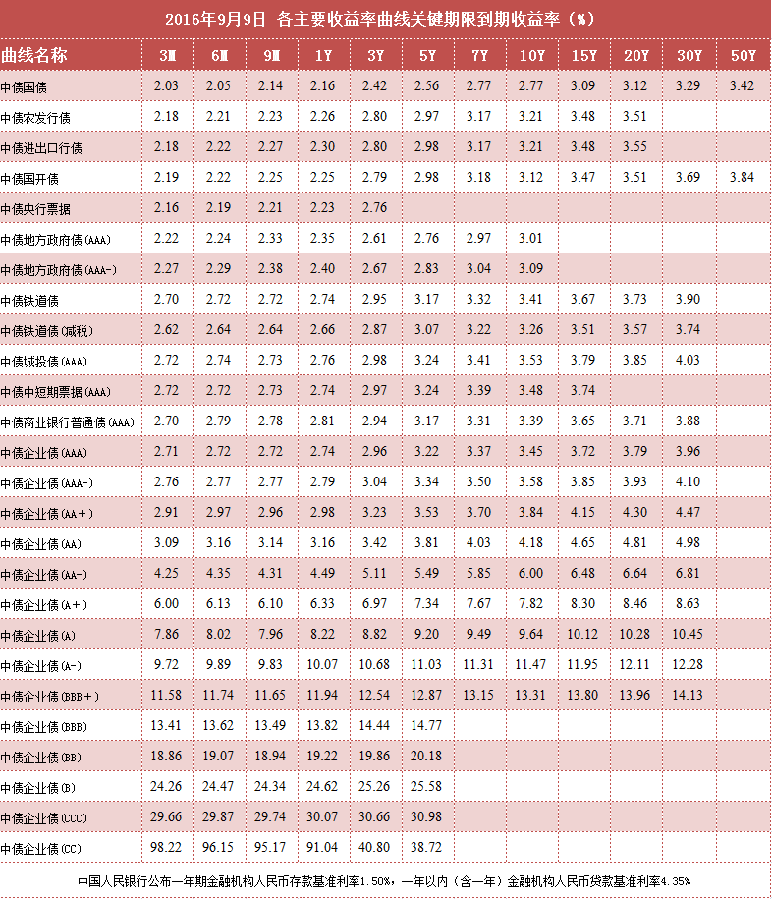
当前日期 | 20160912 |  |  | 代码类型 | 平均涨幅 | 上涨比例 | 平均折价率 | 平均修正收益率 | 平均理论下折收益率 | 平均整体溢价率
 |  |  |  | +3.0% | 0.62% | 88.14% | -2.02% | 4.42% | -2.40% | 0.06% | 收益率也太低了吧！
 |  |  |  | +3.2% | 0.31% | 80.00% | -2.44% | 4.58% | -2.39% | -0.61% | 收益率偏低
 |  |  |  | +3.5% | 0.35% | 60.00% | -3.49% | 4.37% | -3.66% | 0.62% | 收益率偏低，貌似也不太合算了,金鹰500和商品A修正收益率为负
 |  |  |  | +4.0% | 0.01% | 42.31% | -7.99% | 5.11% | -6.36% | -0.06% | 折价也有点高了,不太合算了
 |  |  |  | +4.5% | 0.28% | 33.33% | -17.97% | 5.07% | -13.40% | -0.18% | 折价负太高，理论下折收益负太多，危险
 |  |  |  | +5.0% | 0.06% | 66.67% | -14.01% | 5.22% | -9.32% | 0.58% | 折价负太高，理论下折收益负太多，危险

 |  |  |  | 企债指数 | 399481 |  | 132.14 | -0.010% | 历史高点 | 131.76 | 微涨
 |  |  |  | 国债指数 | 000012 |  | 159.36 | 0.020% | 创新高了啊！ |  | 微涨
 |  |  |  | 分级A指数 | 集思路 |  | 1502.719 | 0.355% | 创新高了啊！ |  | 涨不少啊
 |  |  |  | 五年期国债期货 | TF1612 |  | 101.29 | -0.140% |  |  | 微涨
 |  |  |  | 十年期国债期货 | T1612 |  | 100.645 | 0.270% |  |  | 微涨
 |  |  |  | 10年记账式附息 | 160017.IB |  | 2.78% | 358.1亿 |  | 继续上涨 | 10年期国债收益率创2004以来最低
 |  |  |  | 30年记账式附息 |  |  | 3.27% |  | 认购倍数 | 3.81倍 | 高于二级的3.23%

 |  |  | 3.03%
Comments | Code | Name | Weight | 代码 | 名称 | 现价 | 涨幅 | 成交额 | 净值 | 折价率 | 利率 | 本期 | 下期 | 修正 | 剩余 | 参考指数 | 指数 | 下折 | 理论 | 上折 | 整体 | T-1 | T-2 | A份额 | A新增 | A:B | 下次定折 | 操作
 |  |  |  |  |  |  |  | (万元) |  |  | 规则 | 利率 | 利率 | 收益率 | 年限 |  | 涨幅 | 母基需跌 | 下折收益 | 母基需涨 | 溢价率 | 溢价率 | 溢价率 | (万份) | (万份)
+3.5%最优之一 | 150175 | H股A | 2.02% | 150175 | H股A | 0.99 | -0.10% | 19530.07 | 1.0386 | 4.68% | 3.50% | 5 | 5 | 5.26% | 永续 | 恒生国企 | -4.06% | 31.68% | 无下折 | 65.39% | 0.66% | 0.71% | -0.36% | 351432 | 6603 | 5:05:00 | 2016-12-01
 | 150329 | 保险A | 1.01% | 150329 | 保险A | 1.056 | 0.96% | 696.05 | 1.033 | -2.23% | 3.00% | 4.5 | 4.5 | 4.40% | 永续 | 保险主题 | -1.27% | 34.21% | -2.31% | 53.83% | -0.83% | -0.41% | -0.56% | 11879 | -46 | 5:05:00 | 2016-12-15

调出 | 分级A又开始涨啦？

调入

调入备选

值得警惕的黑名单
修正收益率为负，剩余年限0.35 | 150016 | 合润A | 0 | 150016 | 合润A | 1.046 | -0.66% | 18.89 | 1 | -4.60% | 无约定 | 0 | 0 | -1.72% | 2.6 | 主动基金 | -1.67% | 55.60% | - | - | 0.0072 | 0.012 | 0.0151 | 3211 | 2 | 0.17083333333 | 43574
修正收益率为负，剩余年限0.35 | 150188 | 转债优先 | 0 | 150188 | 转债优先 | 1.057 | 0.00% | 280.62 | 1.041 | -1.54% | 其它 | 5.5 | 5.5 | -0.73% | 0.26 | 标普转债 | -0.75% | 13.44% | -0.0371 | 0.403 | -0.0011 | -0.0014 | -0.0065 | 28523 | -348 | 0.29375 | 42719 | 0
修正收益率为负，剩余年限0.9 | 150096 | 商品A | 0 | 150096 | 商品A | 1.13 | 2.08% | 116.45 | 1.035 | -9.18% | 0.035 | 5 | 5 | -6.41% | 0.79 | 大宗商品 | -3.38% | 33.95% | - | 1.0561 | 0.007 | -0.009 | -0.0089 | 12452 | 0 | 0.21180555556 | 42738
修正收益率为负，剩余年限0.03 | 150088 | 金鹰500转LOF了 | 0 | #N/A | #N/A | #N/A | #N/A | #N/A | #N/A | #N/A | #N/A | #N/A | #N/A | #N/A | #N/A | #N/A | #N/A | #N/A | #N/A | #N/A | #N/A | #N/A | #N/A | #N/A | #N/A | #N/A | #N/A
修正收益率为负，剩余年限1.09 | 150108 | 同辉100A | 0 | 150108 | 同辉100A | 1.139 | 0.44% | 2.97 | 1.069 | -6.55% | 0.07 | 7 | 7 | 0.04% | 1 | 深100EW | -2.99% | 36.44% | - | 0.9274 | - | -0.008 | -0.0065 | 915 | 0 | 0.21180555556 | 42990

债券 | 债券代码 | 流通 | 待偿期(年） | 日间估价全价（元） | 日间应计利息（元） | 估价净价（元） | 估价收益率（％）
简称
16世行SDR01 | 91612001 | 银行间债券市场 | 2.9808 | 100.0159 | 0.0094 | 100.0065 | 0.4878

20160913Summary
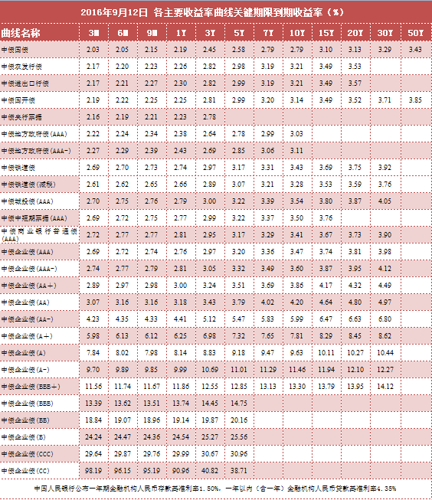
当前日期 | 20160913 |  |  | 代码类型 | 平均涨幅 | 上涨比例 | 平均折价率 | 平均修正收益率 | 平均理论下折收益率 | 平均整体溢价率
 |  |  |  | +3.0% | 0.01% | 44.07% | -1.99% | 4.42% | -2.38% | -0.17% | 收益率也太低了吧！
 |  |  |  | +3.2% | 0.02% | 60.00% | -2.46% | 4.58% | -2.52% | -0.36% | 收益率偏低
 |  |  |  | +3.5% | 0.05% | 42.86% | -3.47% | 4.37% | -3.64% | 0.48% | 收益率偏低，貌似也不太合算了,金鹰500和商品A修正收益率为负
 |  |  |  | +4.0% | -0.11% | 26.92% | -6.53% | 5.17% | -5.56% | -0.27% | 折价也有点高了,不太合算了
 |  |  |  | +4.5% | -0.25% | 0.00% | -17.61% | 5.09% | -13.23% | -0.54% | 折价负太高，理论下折收益负太多，危险
 |  |  |  | +5.0% | 0.02% | 33.33% | -14.03% | 5.22% | -9.38% | 0.43% | 折价负太高，理论下折收益负太多，危险

 |  |  |  | 企债指数 | 399481 |  | 132.14 | 0.000% | 历史高点 | 131.76 | 微涨
 |  |  |  | 国债指数 | 000012 |  | 159.4 | 0.020% | 创新高了啊！ |  | 微涨
 |  |  |  | 分级A指数 | 集思路 |  | 1502.42 | -0.020% |  |  | 涨不少啊
 |  |  |  | 五年期国债期货 | TF1612 |  | 101.405 | 0.120% |  |  | 微涨
 |  |  |  | 十年期国债期货 | T1612 |  | 100.92 | 0.270% |  |  | 微涨
 |  |  |  | 10年记账式附息 | 160017.IB |  | 2.77% | 358.1亿 |  | 继续上涨 | 10年期国债收益率创2004以来最低
 |  |  |  | 30年记账式附息 |  |  | 3.27% |  | 认购倍数 | 3.81倍 | 高于二级的3.23%

 |  |  | 3.03%
Comments | Code | Name | Weight | 代码 | 名称 | 现价 | 涨幅 | 成交额 | 净值 | 折价率 | 利率 | 本期 | 下期 | 修正 | 剩余 | 参考指数 | 指数 | 下折 | 理论 | 上折 | 整体 | T-1 | T-2 | A份额 | A新增 | A:B | 下次定折 | 操作
 |  |  |  |  |  |  |  | (万元) |  |  | 规则 | 利率 | 利率 | 收益率 | 年限 |  | 涨幅 | 母基需跌 | 下折收益 | 母基需涨 | 溢价率 | 溢价率 | 溢价率 | (万份) | (万份)
+3.5%最优之一 | 150175 | H股A | 2.02% | 150175 | H股A | 0.988 | -0.20% | 8973.67 | 1.039 | 4.91% | 3.50% | 5 | 5 | 5.27% | 永续 | 恒生国企 | -0.86% | 31.38% | 无下折 | 66.12% | 0.83% | 0.29% | 0.71% | 354704 | 3272 | 5:05:00 | 2016-12-01
 | 150329 | 保险A | 1.01% | 150329 | 保险A | 1.055 | -0.09% | 388.83 | 1.034 | -2.03% | 3.00% | 4.5 | 4.5 | 4.41% | 永续 | 保险主题 | -1.09% | 33.33% | -2.13% | 55.78% | -0.61% | -0.62% | -0.41% | 11561 | -318 | 5:05:00 | 2016-12-15

调出 | 分级A又开始涨啦？

调入

调入备选

值得警惕的黑名单
修正收益率为负，剩余年限0.35 | 150016 | 合润A | 0 | 150016 | 合润A | 1.046 | 0.00% | 10.31 | 1 | -4.60% | 无约定 | 0 | 0 | -1.72% | 2.6 | 主动基金 | -0.07% | 54.98% | - | - | 0.0223 | 0.0207 | 0.012 | 3213 | 2 | 0.17083333333 | 43574
修正收益率为负，剩余年限0.35 | 150188 | 转债优先 | 0 | 150188 | 转债优先 | 1.06 | 0.28% | 334.87 | 1.041 | -1.83% | 其它 | 5.5 | 5.5 | -1.84% | 0.25 | 标普转债 | 0.07% | 13.86% | -0.0398 | 0.3963 | -0.0039 | -0.0053 | -0.0014 | 28261 | -262 | 0.29375 | 42719 | 0
修正收益率为负，剩余年限0.9 | 150096 | 商品A | 0 | 150096 | 商品A | 1.134 | 0.35% | 6.46 | 1.035 | -9.57% | 0.035 | 5 | 5 | -6.86% | 0.79 | 大宗商品 | 0.45% | 34.25% | - | 1.0467 | 0.006 | 0.0067 | -0.009 | 12452 | 0 | 0.21180555556 | 42738
修正收益率为负，剩余年限0.03 | 150088 | 金鹰500转LOF了 | 0 | #N/A | #N/A | #N/A | #N/A | #N/A | #N/A | #N/A | #N/A | #N/A | #N/A | #N/A | #N/A | #N/A | #N/A | #N/A | #N/A | #N/A | #N/A | #N/A | #N/A | #N/A | #N/A | #N/A | #N/A
修正收益率为负，剩余年限1.09 | 150108 | 同辉100A | 0 | 150108 | 同辉100A | 1.139 | 0.00% | 0 | 1 | -13.90% | 0.07 | 7 | 7 | - | 1 | 深100EW | 0.56% | 38.08% | - | 0.9815 | - | 0.0066 | -0.008 | 915 | 0 | 0.21180555556 | 42990

债券 | 债券代码 | 流通 | 待偿期(年） | 日间估价全价（元） | 日间应计利息（元） | 估价净价（元） | 估价收益率（％）
简称
16世行SDR01 | 91612001 | 银行间债券市场 | 2.9808 | 100.0159 | 0.0094 | 100.0065 | 0.4878

20160914Summary
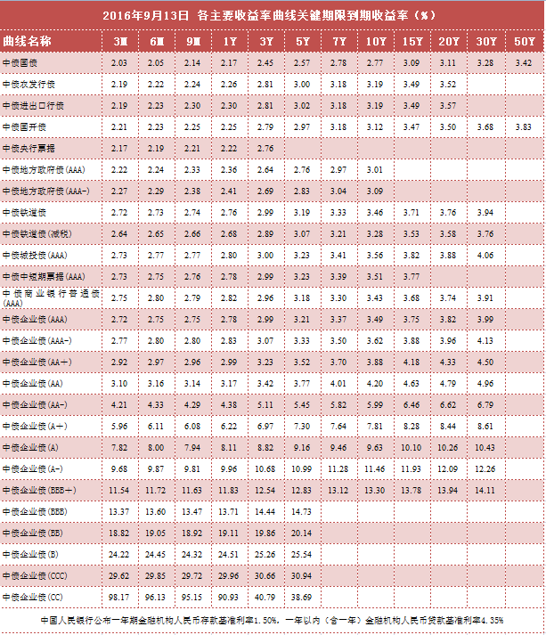
当前日期 | 20160914 |  |  | 代码类型 | 平均涨幅 | 上涨比例 | 平均折价率 | 平均修正收益率 | 平均理论下折收益率 | 平均整体溢价率
 |  |  |  | +3.0% | 0.04% | 49.15% | -2.01% | 4.42% | -2.39% | -0.14% | 收益率也太低了吧！
 |  |  |  | +3.2% | 0.43% | 60.00% | -2.89% | 4.56% | -2.94% | -0.49% | 收益率偏低
 |  |  |  | +3.5% | 0.50% | 48.57% | -4.02% | 4.20% | -3.88% | 0.93% | 收益率偏低，貌似也不太合算了,金鹰500和商品A修正收益率为负
 |  |  |  | +4.0% | -0.08% | 46.15% | -7.77% | 5.12% | -6.25% | -0.24% | 折价也有点高了,不太合算了
 |  |  |  | +4.5% | -0.05% | 33.33% | -17.54% | 5.09% | -13.19% | -0.42% | 折价负太高，理论下折收益负太多，危险
 |  |  |  | +5.0% | 0.16% | 66.67% | -14.13% | 5.21% | -9.45% | 0.52% | 折价负太高，理论下折收益负太多，危险

 |  |  |  | 企债指数 | 399481 |  | 132.15 | 0.010% | 创新高了啊！ |  | 微涨
 |  |  |  | 国债指数 | 000012 |  | 159.43 | 0.020% | 创新高了啊！ |  | 微涨
 |  |  |  | 分级A指数 | 集思路 |  | 1502.379 | -0.003% |  |  | 微跌
 |  |  |  | 五年期国债期货 | TF1612 |  | 101.435 | 0.030% |  |  | 微涨
 |  |  |  | 十年期国债期货 | T1612 |  | 100.975 | 0.070% |  |  | 微涨
 |  |  |  | 10年记账式附息 | 160017.IB |  | 2.78% | 358.1亿 |  | 继续上涨 | 10年期国债收益率创2004以来最低
 |  |  |  | 30年记账式附息 |  |  | 3.27% |  | 认购倍数 | 3.81倍 | 高于二级的3.23%

 |  |  | 3.03%
Comments | Code | Name | Weight | 代码 | 名称 | 现价 | 涨幅 | 成交额 | 净值 | 折价率 | 利率 | 本期 | 下期 | 修正 | 剩余 | 参考指数 | 指数 | 下折 | 理论 | 上折 | 整体 | T-1 | T-2 | A份额 | A新增 | A:B | 下次定折 | 操作
 |  |  |  |  |  |  |  | (万元) |  |  | 规则 | 利率 | 利率 | 收益率 | 年限 |  | 涨幅 | 母基需跌 | 下折收益 | 母基需涨 | 溢价率 | 溢价率 | 溢价率 | (万份) | (万份)
+3.5%最优之一 | 150175 | H股A | 2.01% | 150175 | H股A | 0.985 | -0.30% | 4511.19 | 1.0391 | 5.21% | 3.50% | 5 | 5 | 5.29% | 永续 | 恒生国企 | -0.35% | 30.88% | 无下折 | 67.29% | 0.65% | 1.17% | 0.29% | 356384 | 1681 | 5:05:00 | 2016-12-01
 | 150329 | 保险A | 1.02% | 150329 | 保险A | 1.056 | 0.09% | 96.32 | 1.034 | -2.13% | 3.00% | 4.5 | 4.5 | 4.40% | 永续 | 保险主题 | -0.68% | 32.90% | -2.19% | 56.78% | -0.60% | -0.62% | -0.62% | 11373 | -188 | 5:05:00 | 2016-12-15

调出 | 分级A又开始涨啦？

调入

调入备选

值得警惕的黑名单
修正收益率为负，剩余年限0.35 | 150016 | 合润A | 0 | 150016 | 合润A | 1.043 | -0.29% | 24.4 | 1 | -4.30% | 无约定 | 0 | 0 | -1.61% | 2.59 | 主动基金 | -0.66% | 55.20% | - | - | 0.0183 | 0.0119 | 0.0207 | 3235 | 22 | 0.17083333333 | 43574
修正收益率为负，剩余年限0.35 | 150188 | 转债优先 | 0 | 150188 | 转债优先 | 1.06 | 0.00% | 136.05 | 1.041 | -1.83% | 其它 | 5.5 | 5.5 | -1.86% | 0.25 | 标普转债 | -0.08% | 13.74% | -0.0398 | 0.3983 | -0.0027 | -0.0032 | -0.0053 | 27950 | -311 | 0.29375 | 42719 | 0
修正收益率为负，剩余年限0.9 | 150096 | 商品A | 0 | 150096 | 商品A | 1.183 | 4.32% | 2.47 | 1.035 | -14.30% | 0.035 | 5 | 5 | -11.89% | 0.79 | 大宗商品 | -0.42% | 34.04% | - | 1.0532 | 0.0266 | 0.0051 | 0.0067 | 12452 | 0 | 0.21180555556 | 42738
修正收益率为负，剩余年限0.03 | 150088 | 金鹰500转LOF了 | 0 | #N/A | #N/A | #N/A | #N/A | #N/A | #N/A | #N/A | #N/A | #N/A | #N/A | #N/A | #N/A | #N/A | #N/A | #N/A | #N/A | #N/A | #N/A | #N/A | #N/A | #N/A | #N/A | #N/A | #N/A
修正收益率为负，剩余年限1.09 | 150108 | 同辉100A | 0 | 150108 | 同辉100A | 1.053 | 5.30% | 0.95 | 1 | -5.30% | 0.07 | 7 | 7 | 1.61% | 1 | 深100EW | -0.43% | 37.80% | - | 0.9903 | -0.0014 | 0.0492 | 0.0066 | 915 | 0 | 0.21180555556 | 42990

20160919Summary
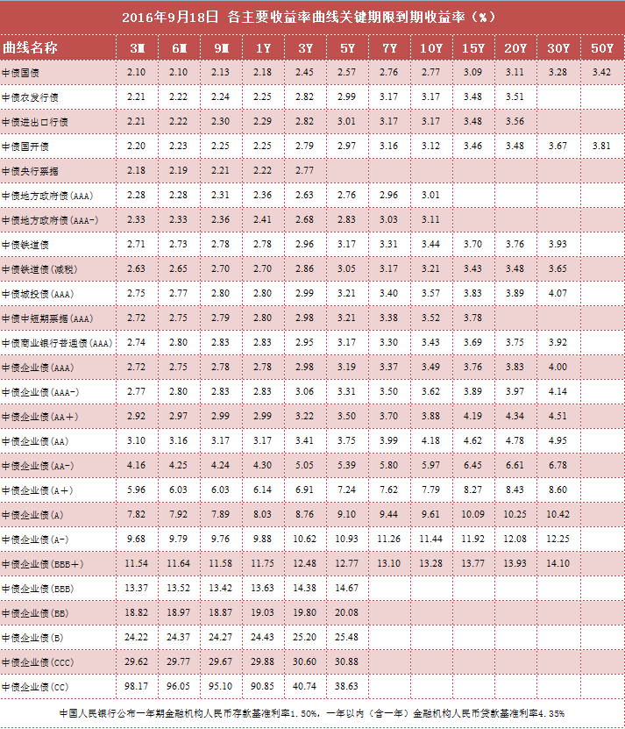
当前日期 | 20160919 |  |  | 代码类型 | 平均涨幅 | 上涨比例 | 平均折价率 | 平均修正收益率 | 平均理论下折收益率 | 平均整体溢价率
 |  |  |  | +3.0% | 0.30% | 77.97% | -2.30% | 4.40% | -2.65% | -0.24% | 收益率也太低了吧！
 |  |  |  | +3.2% | 0.11% | 60.00% | -2.98% | 4.56% | -2.96% | -0.38% | 收益率偏低
 |  |  |  | +3.5% | 0.31% | 54.29% | -4.37% | 4.25% | -4.17% | 0.58% | 收益率偏低，貌似也不太合算了,金鹰500和商品A修正收益率为负
 |  |  |  | +4.0% | 0.20% | 76.92% | -7.92% | 5.11% | -6.38% | -0.35% | 折价也有点高了,不太合算了
 |  |  |  | +4.5% | 0.43% | 100.00% | -18.04% | 5.07% | -13.52% | -0.60% | 折价负太高，理论下折收益负太多，危险
 |  |  |  | +5.0% | -0.11% | 0.00% | -14.01% | 5.22% | -9.37% | 0.09% | 折价负太高，理论下折收益负太多，危险

 |  |  |  | 企债指数 | 399481 |  | 132.15 | 0.000% |  |  | 微涨
 |  |  |  | 国债指数 | 000012 |  | 159.39 | -0.020% |  |  | 微涨
 |  |  |  | 分级A指数 | 集思路 |  | 1505.158 | 0.185% | 创新高了啊！ |  | 微跌
 |  |  |  | 五年期国债期货 | TF1612 |  | 101.445 | 0.020% |  |  | 微涨
 |  |  |  | 十年期国债期货 | T1612 |  | 101.01 | 0.040% |  |  | 微涨
 |  |  |  | 10年记账式附息 | 160017.IB |  | 2.76% | 358.1亿 |  | 继续上涨 | 10年期国债收益率创2004以来最低
 |  |  |  | 30年记账式附息 |  |  | 3.27% |  | 认购倍数 | 3.81倍 | 高于二级的3.23%

 |  |  | 3.03%
Comments | Code | Name | Weight | 代码 | 名称 | 现价 | 涨幅 | 成交额 | 净值 | 折价率 | 利率 | 本期 | 下期 | 修正 | 剩余 | 参考指数 | 指数 | 下折 | 理论 | 上折 | 整体 | T-1 | T-2 | A份额 | A新增 | A:B | 下次定折 | 操作
 |  |  |  |  |  |  |  | (万元) |  |  | 规则 | 利率 | 利率 | 收益率 | 年限 |  | 涨幅 | 母基需跌 | 下折收益 | 母基需涨 | 溢价率 | 溢价率 | 溢价率 | (万份) | (万份)
+3.5%最优之一 | 150175 | H股A | 2.01% | 150175 | H股A | 0.985 | 0.00% | 7145.11 | 1.0393 | 5.22% | 3.50% | 5 | 5 | 5.29% | 永续 | 恒生国企 | 1.93% | 32.63% | 无下折 | 62.98% | -0.09% | 0.39% | 1.17% | 364086 | 7701 | 5:05:00 | 2016-12-01
 | 150329 | 保险A | 1.02% | 150329 | 保险A | 1.06 | 0.38% | 372.32 | 1.034 | -2.51% | 3.00% | 4.5 | 4.5 | 4.39% | 永续 | 保险主题 | 1.04% | 33.57% | -2.56% | 55.21% | -0.51% | -0.63% | -0.62% | 11331 | -42 | 5:05:00 | 2016-12-15

调出 | 分级A又开始涨啦？

调入

调入备选

值得警惕的黑名单
修正收益率为负，剩余年限0.35 | 150016 | 合润A | 0 | 150016 | 合润A | 1.046 | 0.29% | 33.37 | 1 | -4.60% | 无约定 | 0 | 0 | -1.73% | 2.58 | 主动基金 | 0.75% | 55.40% | - | - | 0.0209 | 0.02 | 0.0119 | 3259 | 24 | 0.17083333333 | 43574
修正收益率为负，剩余年限0.35 | 150188 | 转债优先 | 0 | 150188 | 转债优先 | 1.063 | 0.28% | 49.2 | 1.041 | -2.11% | 其它 | 5.5 | 5.5 | -3.12% | 0.24 | 标普转债 | 0.16% | 13.85% | -0.0425 | 0.3965 | -0.001 | -0.0025 | -0.0032 | 27805 | -145 | 0.29375 | 42719 | 0
修正收益率为负，剩余年限0.9 | 150096 | 商品A | 0 | 150096 | 商品A | 1.154 | -2.45% | 2.48 | 1.035 | -11.50% | 0.035 | 5 | 5 | -9.14% | 0.77 | 大宗商品 | 0.92% | 34.61% | - | 1.0356 | 0.0102 | 0.0267 | 0.0051 | 12454 | 2 | 0.21180555556 | 42738
修正收益率为负，剩余年限0.03 | 150088 | 金鹰500转LOF了 | 0 | #N/A | #N/A | #N/A | #N/A | #N/A | #N/A | #N/A | #N/A | #N/A | #N/A | #N/A | #N/A | #N/A | #N/A | #N/A | #N/A | #N/A | #N/A | #N/A | #N/A | #N/A | #N/A | #N/A | #N/A
修正收益率为负，剩余年限1.09 | 150108 | 同辉100A | 0 | 150108 | 同辉100A | 1.068 | 1.42% | 1.09 | 1 | -6.80% | 0.07 | 7 | 7 | 0.10% | 0.98 | 深100EW | 0.86% | 38.31% | - | 0.9739 | 0.0008 | -0.0015 | 0.0492 | 915 | 0 | 0.21180555556 | 42990

20160923Summary
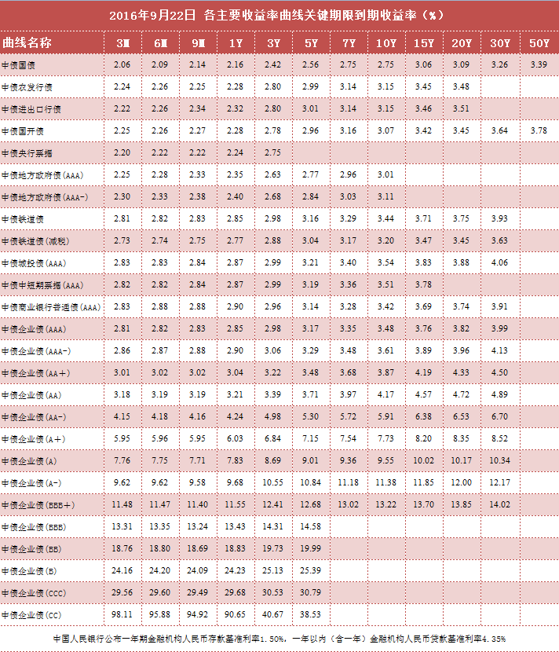
当前日期 | 20160923 |  |  | 代码类型 | 平均涨幅 | 上涨比例 | 平均折价率 | 平均修正收益率 | 平均理论下折收益率 | 平均整体溢价率
 |  |  |  | +3.0% | -0.01% | 84.75% | -2.71% | 4.38% | -2.98% | -0.17% | 收益率也太低了吧！
 |  |  |  | +3.2% | 0.39% | 80.00% | -3.52% | 4.54% | -3.35% | -0.21% | 收益率偏低
 |  |  |  | +3.5% | -0.15% | 42.86% | -3.84% | 4.30% | -3.76% | 0.34% | 收益率偏低，貌似也不太合算了,金鹰500和商品A修正收益率为负
 |  |  |  | +4.0% | 0.29% | 57.69% | -8.84% | 5.06% | -7.06% | 0.15% | 折价也有点高了,不太合算了
 |  |  |  | +4.5% | -0.55% | 33.33% | -17.80% | 5.07% | -13.25% | -0.90% | 折价负太高，理论下折收益负太多，危险
 |  |  |  | +5.0% | 0.53% | 66.67% | -15.19% | 5.16% | -10.08% | 0.72% | 折价负太高，理论下折收益负太多，危险

 |  |  |  | 企债指数 | 399481 |  | 132.16 | 0.000% |  |  | 微涨
 |  |  |  | 国债指数 | 000012 |  | 159.56 | 0.020% | 创新高了啊！ |  | 微涨
 |  |  |  | 分级A指数 | 集思路 |  | 1515.562 | 0.268% | 创新高了啊！ |  | 微跌
 |  |  |  | 五年期国债期货 | TF1612 |  | 101.54 | 0.070% |  |  | 微涨
 |  |  |  | 十年期国债期货 | T1612 |  | 101.15 | 0.120% |  |  | 微涨
 |  |  |  | 10年记账式附息 | 160017.IB |  | 2.74% | 358.1亿 |  | 微跌 | 10年期国债收益率创2004以来最低
 |  |  |  | 30年记账式附息 |  |  | 3.27% |  | 认购倍数 | 3.81倍 | 高于二级的3.23%

 |  |  | 3.06%
Comments | Code | Name | Weight | 代码 | 名称 | 现价 | 涨幅 | 成交额 | 净值 | 折价率 | 利率 | 本期 | 下期 | 修正 | 剩余 | 参考指数 | 指数 | 下折 | 理论 | 上折 | 整体 | T-1 | T-2 | A份额 | A新增 | A:B | 下次定折 | 操作
 |  |  |  |  |  |  |  | (万元) |  |  | 规则 | 利率 | 利率 | 收益率 | 年限 |  | 涨幅 | 母基需跌 | 下折收益 | 母基需涨 | 溢价率 | 溢价率 | 溢价率 | (万份) | (万份)
+3.5%最优之一 | 150175 | H股A | 2.04% | 150175 | H股A | 1 | 0.60% | 12480.54 | 1.0404 | 3.88% | 3.50% | 5 | 5 | 5.21% | 永续 | 恒生国企 | -0.99% | 32.33% | 无下折 | 63.61% | 0.19% | -0.22% | 0.13% | 376244 | 2771 | 5:05:00 | 2016-12-01
 | 150329 | 保险A | 1.02% | 150329 | 保险A | 1.067 | 0.38% | 77.21 | 1.035 | -3.09% | 3.00% | 4.5 | 4.5 | 4.36% | 永续 | 保险主题 | -0.19% | 34.12% | -3.04% | 53.81% | -0.38% | -0.61% | -0.67% | 10728 | -168 | 5:05:00 | 2016-12-15

调出 | 分级A又开始涨啦？

调入

调入备选

值得警惕的黑名单
修正收益率为负，剩余年限0.35 | 150016 | 合润A | 0 | 150016 | 合润A | 1.044 | 0.19% | 31.42 | 1 | -4.40% | 无约定 | 0 | 0 | -1.66% | 2.57 | 主动基金 | -0.47% | 55.97% | - | - | 0.0144 | 0.0078 | 0.0132 | 3337 | 31 | 0.17083333333 | 43574
修正收益率为负，剩余年限0.35 | 150188 | 转债优先 | 0 | 150188 | 转债优先 | 1.061 | -0.28% | 0 | 1.042 | -1.82% | 其它 | 5.5 | 5.5 | -2.46% | 0.23 | 标普转债 | -0.01% | 14.07% | -0.0398 | 0.3918 | -0.0037 | -0.0005 | -0.0034 | 27447 | -211 | 0.29375 | 42719 | 0
修正收益率为负，剩余年限0.9 | 150096 | 商品A | 0 | 150096 | 商品A | 1.124 | -0.09% | 65.84 | 1.036 | -8.49% | 0.035 | 5 | 5 | -5.99% | 0.76 | 大宗商品 | -0.65% | 34.58% | - | 1.0348 | -0.0019 | -0.003 | 0.0066 | 12672 | -1 | 0.21180555556 | 42738
修正收益率为负，剩余年限0.03 | 150088 | 金鹰500转LOF了 | 0 | #N/A | #N/A | #N/A | #N/A | #N/A | #N/A | #N/A | #N/A | #N/A | #N/A | #N/A | #N/A | #N/A | #N/A | #N/A | #N/A | #N/A | #N/A | #N/A | #N/A | #N/A | #N/A | #N/A | #N/A
修正收益率为负，剩余年限1.09 | 150108 | 同辉100A | 0 | 150108 | 同辉100A | 1.071 | -0.09% | 1.19 | 1.002 | -6.89% | 0.07 | 7 | 7 | -0.07% | 0.97 | 深100EW | -0.70% | 38.46% | - | 0.9662 | -0.0056 | -0.0102 | -0.002 | 915 | 0 | 0.21180555556 | 42990

20160927Summary
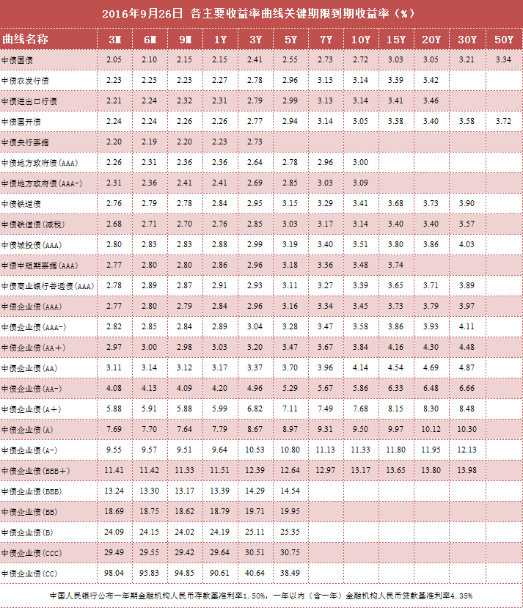
当前日期 | 20160927 |  |  | 代码类型 | 平均涨幅 | 上涨比例 | 平均折价率 | 平均修正收益率 | 平均理论下折收益率 | 平均整体溢价率
 |  |  |  | +3.0% | 0.03% | 45.76% | -2.50% | 4.39% | -2.79% | -0.20% | 收益率也太低了吧！
 |  |  |  | +3.2% | 0.04% | 40.00% | -3.69% | 4.53% | -3.53% | 0.11% | 收益率偏低
 |  |  |  | +3.5% | -0.14% | 28.57% | -3.44% | 4.35% | -3.49% | 0.52% | 收益率偏低，貌似也不太合算了,金鹰500和商品A修正收益率为负
 |  |  |  | +4.0% | -0.03% | 42.31% | -8.38% | 5.09% | -6.74% | -0.01% | 折价也有点高了,不太合算了
 |  |  |  | +4.5% | 0.01% | 33.33% | -18.87% | 5.03% | -13.99% | -0.31% | 折价负太高，理论下折收益负太多，危险
 |  |  |  | +5.0% | -0.06% | 0.00% | -15.10% | 5.17% | -10.04% | 0.62% | 折价负太高，理论下折收益负太多，危险

 |  |  |  | 企债指数 | 399481 |  | 132.16 | 0.000% |  |  | 微涨
 |  |  |  | 国债指数 | 000012 |  | 159.62 | 0.020% | 创新高了啊！ |  | 微涨
 |  |  |  | 分级A指数 | 集思路 |  | 1515.776 | 0.034% | 创新高了啊！ |  | 微跌
 |  |  |  | 五年期国债期货 | TF1612 |  | 101.6 | 0.020% |  |  | 微涨
 |  |  |  | 十年期国债期货 | T1612 |  | 101.225 | -0.010% |  |  | 微涨
 |  |  |  | 10年记账式附息 | 160017.IB |  | 2.71% | 358.1亿 |  | 微跌 | 10年期国债收益率创2004以来最低
 |  |  |  | 30年记账式附息 |  |  | 3.27% |  | 认购倍数 | 3.81倍 | 高于二级的3.23%

 |  |  | 3.07%
Comments | Code | Name | Weight | 代码 | 名称 | 现价 | 涨幅 | 成交额 | 净值 | 折价率 | 利率 | 本期 | 下期 | 修正 | 剩余 | 参考指数 | 指数 | 下折 | 理论 | 上折 | 整体 | T-1 | T-2 | A份额 | A新增 | A:B | 下次定折 | 操作
 |  |  |  |  |  |  |  | (万元) |  |  | 规则 | 利率 | 利率 | 收益率 | 年限 |  | 涨幅 | 母基需跌 | 下折收益 | 母基需涨 | 溢价率 | 溢价率 | 溢价率 | (万份) | (万份)
+3.5%最优之一 | 150175 | H股A | 2.04% | 150175 | H股A | 1 | 0.30% | 4875.41 | 1.0409 | 3.93% | 3.50% | 5 | 5 | 5.21% | 永续 | 恒生国企 | 1.22% | 32.17% | 无下折 | 63.94% | 0.06% | 0.06% | 0.01% | 371498 | 178 | 5:05:00 | 2016-12-01
 | 150329 | 保险A | 1.03% | 150329 | 保险A | 1.068 | 0.28% | 84.59 | 1.035 | -3.19% | 3.00% | 4.5 | 4.5 | 4.36% | 永续 | 保险主题 | 0.09% | 33.41% | -3.13% | 55.47% | -0.45% | -0.47% | -0.46% | 10658 | -28 | 5:05:00 | 2016-12-15

调出 | 分级A又开始涨啦？

调入

调入备选

值得警惕的黑名单
修正收益率为负，剩余年限0.35 | 150016 | 合润A | 0 | 150016 | 合润A | 1.038 | 0.00% | 74.24 | 1 | -3.80% | 无约定 | 0 | 0 | -1.45% | 2.56 | 主动基金 | 0.64% | 55.56% | - | - | 0.0138 | 0.0147 | 0.012 | 3434 | 62 | 0.17083333333 | 43574
修正收益率为负，剩余年限0.35 | 150188 | 转债优先 | 0 | 150188 | 转债优先 | 1.061 | 0.00% | 1.29 | 1.043 | -1.73% | 其它 | 5.5 | 5.5 | -2.59% | 0.22 | 标普转债 | -0.08% | 13.51% | -0.0388 | 0.3997 | -0.0025 | -0.0042 | -0.0028 | 27443 | 0 | 0.29375 | 42719 | 0
修正收益率为负，剩余年限0.9 | 150096 | 商品A | 0 | 150096 | 商品A | 1.121 | -0.27% | 1.54 | 1.037 | -8.10% | 0.035 | 5 | 5 | -5.73% | 0.75 | 大宗商品 | 0.61% | 33.77% | - | 1.0585 | -0.0016 | 0.0026 | -0.002 | 12676 | 0 | 0.21180555556 | 42738
修正收益率为负，剩余年限0.03 | 150088 | 金鹰500转LOF了 | 0 | #N/A | #N/A | #N/A | #N/A | #N/A | #N/A | #N/A | #N/A | #N/A | #N/A | #N/A | #N/A | #N/A | #N/A | #N/A | #N/A | #N/A | #N/A | #N/A | #N/A | #N/A | #N/A | #N/A | #N/A
修正收益率为负，剩余年限1.09 | 150108 | 同辉100A | 0 | 150108 | 同辉100A | 1.079 | 0.00% | 2.16 | 1.003 | -7.58% | 0.07 | 7 | 7 | -0.82% | 0.96 | 深100EW | 0.97% | 37.55% | - | 0.9937 | 0.0008 | 0.0111 | -0.0044 | 916 | 1 | 0.21180555556 | 42990

